策略分析
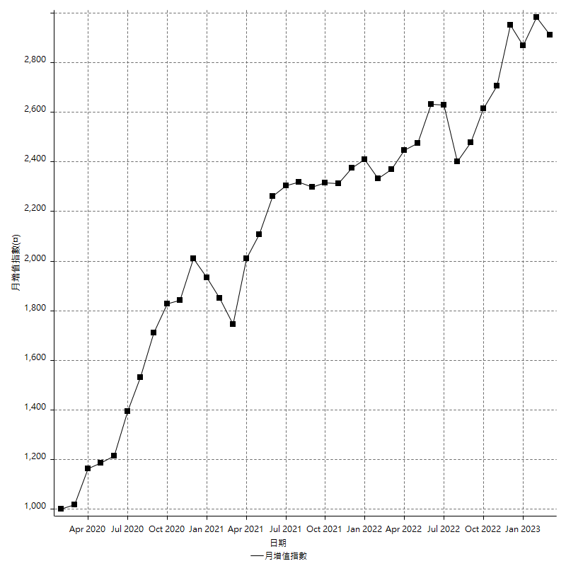
策略績效總結果

 | 所有交易 | 多單 | 空單
淨利 | 375600 | 47400 | 328200
毛利 | 1461600 | 55800 | 1405800
毛損 | -1086000 | -8400 | -1077600
調整後淨利 | 172388.43211 | 6783.8549792 | 128727.13652
調整後毛利 | 1346765.8587 | 23583.854979 | 1294312.8081
調整後毛損 | -1174377.4266 | -16800 | -1165585.6716
特定淨利 | 3000 | 11200 | -8200
特定毛利 | 1089000 | 19600 | 1069400
特定毛損 | -1086000 | -8400 | -1077600
帳戶所需金額 | 68800 | 8400 | 67400
帳戶報酬 | 545.93023256 | 564.28571429 | 486.94362018
初始資本報酬 | 187.8 | 23.7 | 164.1
最大策略虧損 | -72200 | -28000 | -68800
最大策略虧損 (%) | -17.515769044 | -10.614101592 | -18.811881188
最大平倉交易虧損 | -68800 | -8400 | -67400
最大平倉交易虧損 (%) | -16.796875 | -3.378921963 | -17.506925208
最大的策略虧損報酬 | 5.2022160665 | 1.6928571429 | 4.7703488372
獲利因子 | 1.3458563536 | 6.6428571429 | 1.3045657016
調整獲利因子 | 1.1467913366 | 1.4038008916 | 1.1104398756
特定獲利因子 | 1.0027624309 | 2.3333333333 | -0.9923904974
最大持有契約數量 | 1 | 1 | 1
滑價支付 | 81200 | 1600 | 79600
佣金支付 | 0 | 0 | 0
未平倉部位損益 | n/a | n/a | n/a
年報酬率 | 60.971985993 | 7.6945477531 | 53.27743824
月報酬率 | 5.0809988327 | 0.64121231276 | 4.43978652
買進持有績效 | 71211.34461 | 66319.939602 | 71211.34461
平均月報酬 | 9884.2105263
月報酬的標準差 | 20819.202756

績效比率

成長潛力比(Upside Potential Ratio) | 79.413057013
夏普比率 | 0.53015294542
索丁諾比率 | 1.1348826608
Fouse 比率 | 0.027844774526
Calmar 比率 | 0.0061534391534
Sterling 比率 | 0.0019607035453
淨利/最大損失百分比 | 4471.4285714
淨利/最大交易績效拉回百分比 | 4695
淨利/最大策略績效拉回百分比 | 520.22160665
特定淨利/最大損失百分比 | 35.714285714
特定淨利/最大交易績效拉回百分比 | 37.5
特定淨利/最大策略績效拉回百分比 | 4.1551246537
調整後淨利/最大損失百分比 | 2052.2432394
調整後淨利/最大交易績效拉回百分比 | 2154.8554014
調整後淨利/最大策略績效拉回百分比 | 238.76514143

時間分析

交易期間 | 3 Yrs, 1 Mth, 3 Dys, 11 Mins
策略在市場的時間 | 12 Dys, 15 Hrs, 21 Mins
策略在市場的時間百分比 | 1.1235108898
最長的持平期間 | 28 Dys, 19 Hrs, 45 Mins
最大獲利日期 | 2020-08-20
最大虧損日期 | 2020-02-12
最大策略虧損日期 | 3/10/21
最大平倉交易虧損日期 | 3/3/21

詳細權益曲線

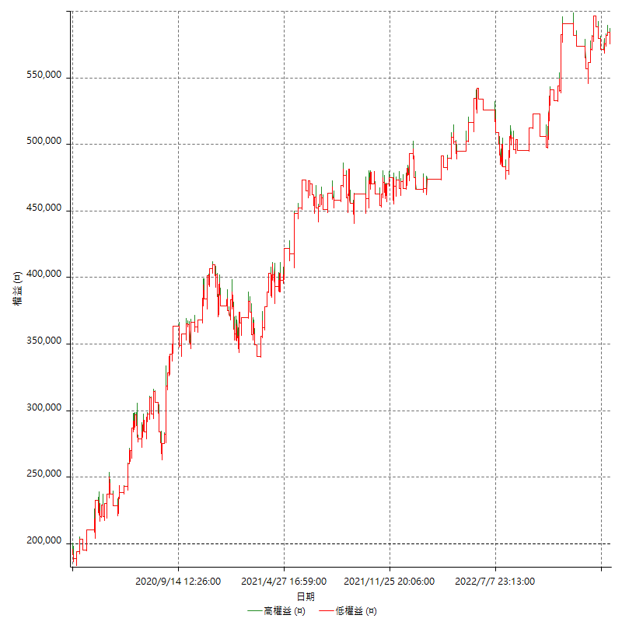

詳細權益曲線及績效拉回

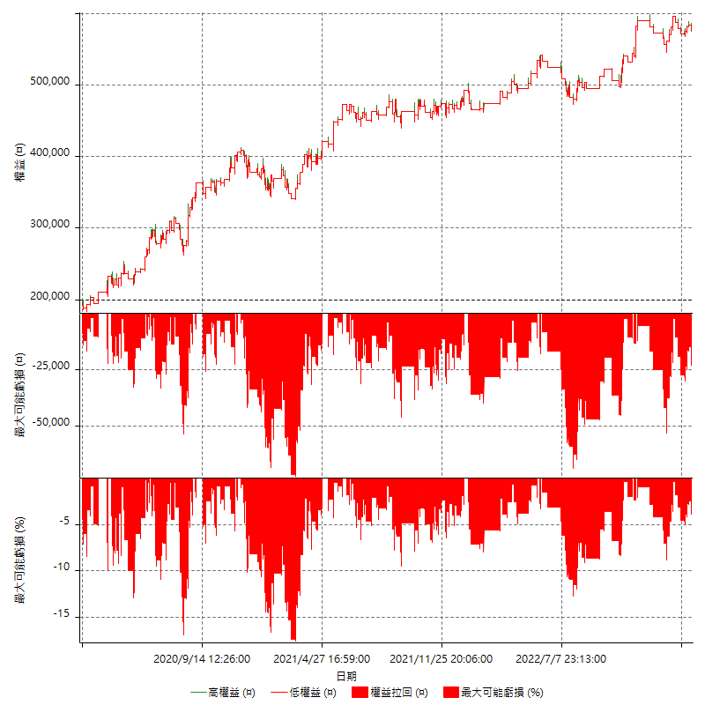

多單詳細權益曲線

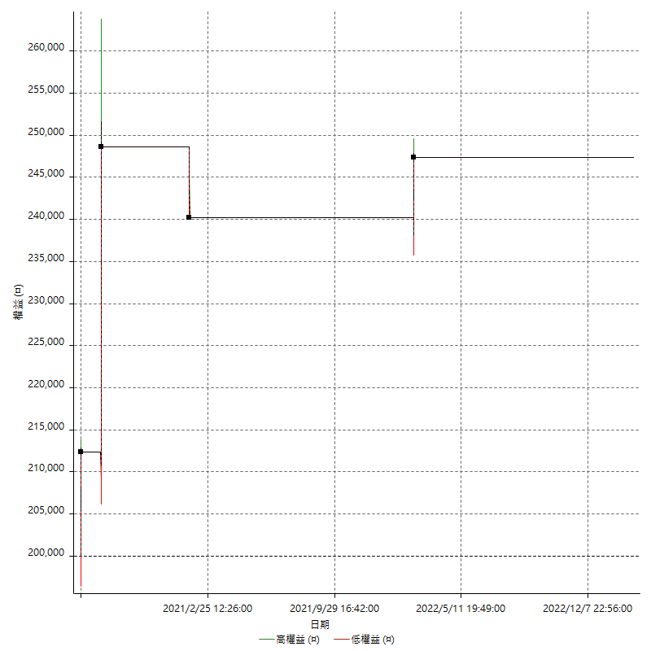

空單詳細權益曲線

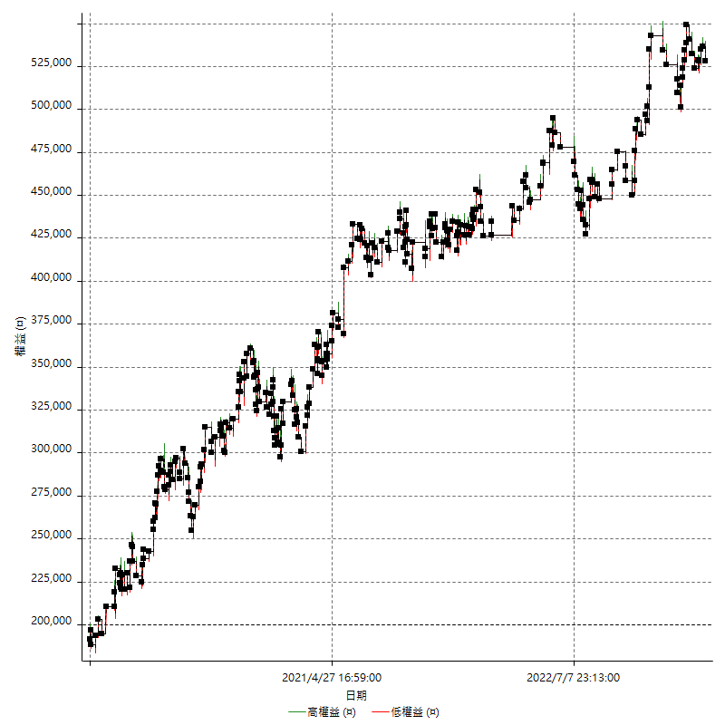

權益增加 & 拉回

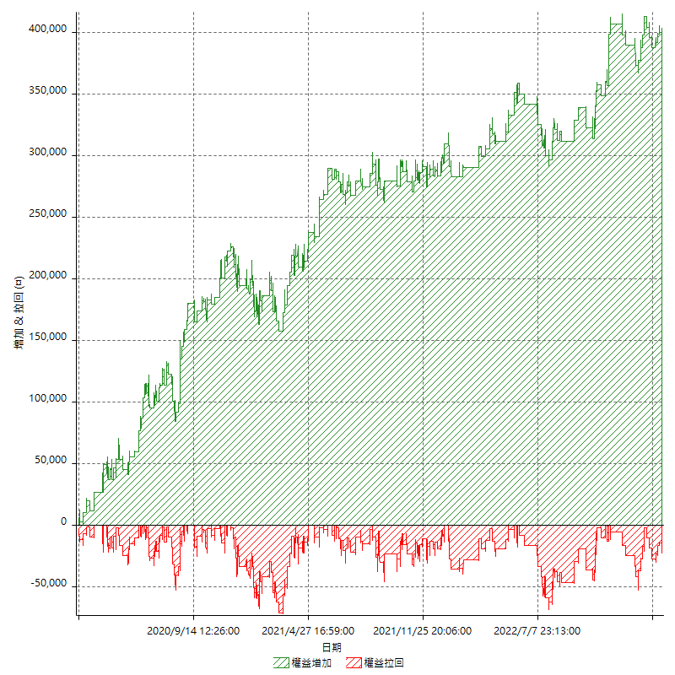

權益增加 & 拉回(%)

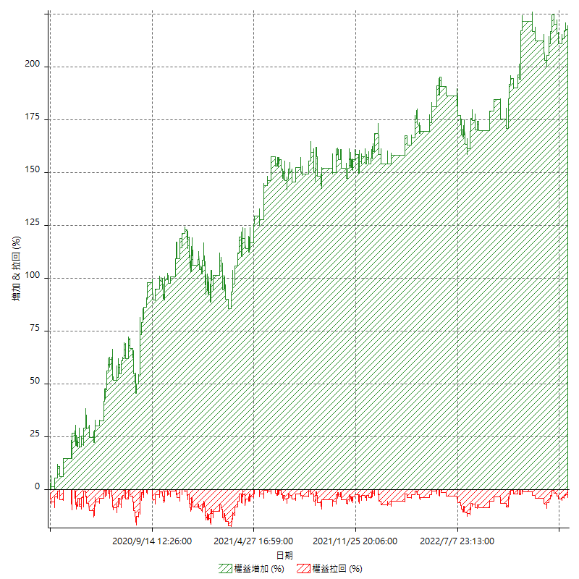

平倉權益曲線

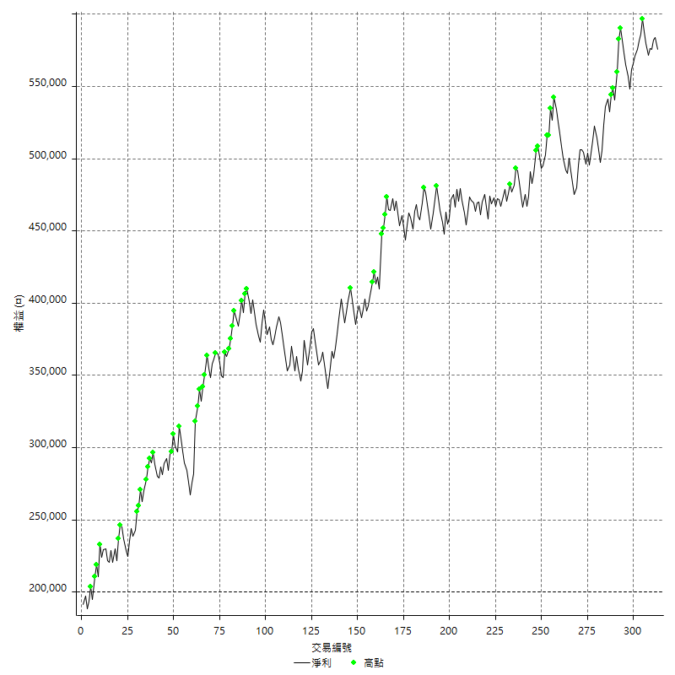

平倉權益曲線及績效拉回

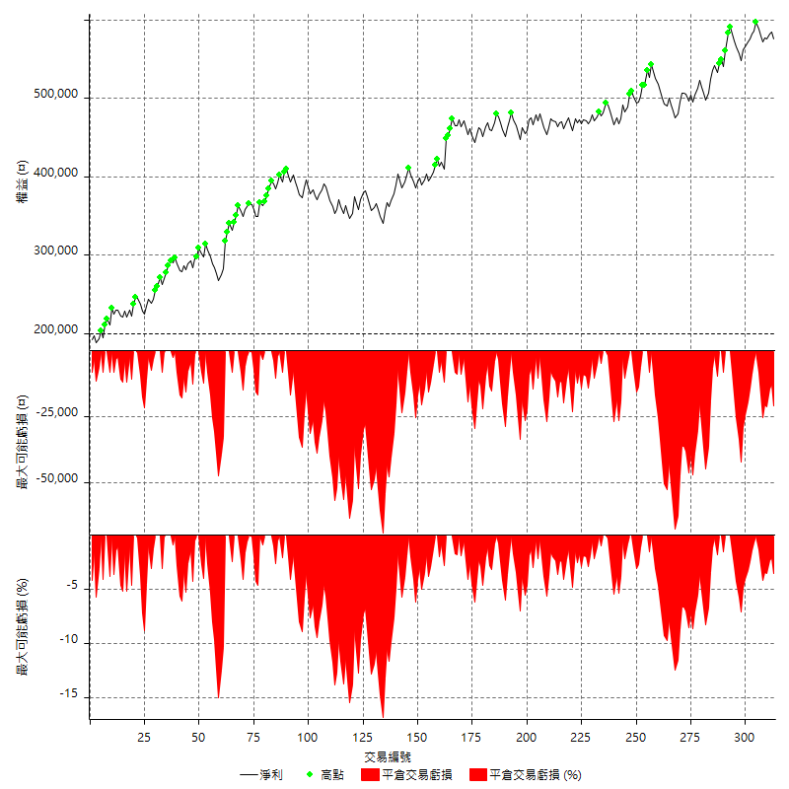

買進持有績效



月增值指數

交易分析
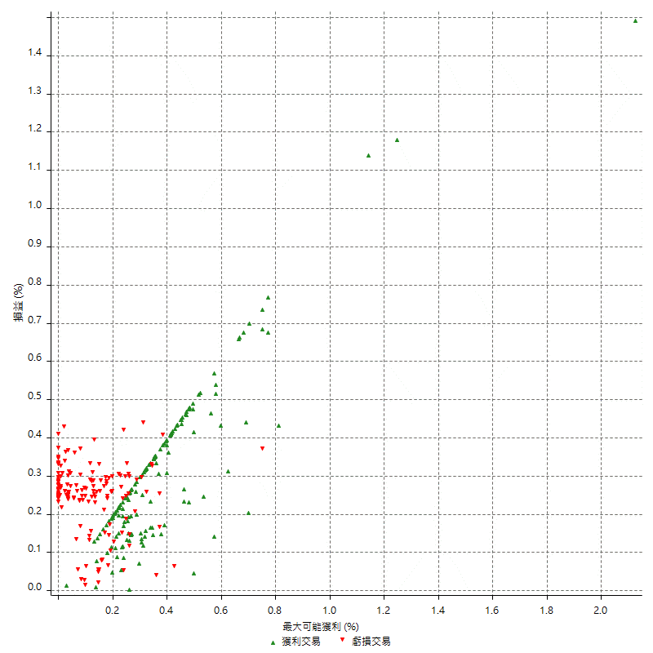
總交易分析

 | 所有交易 | 多單 | 空單
交易總次數 | 313 | 4 | 309
未平倉交易總數量 | 0 | 0 | 0
獲利交易次數 | 162 | 3 | 159
虧損交易次數 | 151 | 1 | 150
勝率 | 51.757188498 | 75 | 51.45631068
平均交易(獲利 & 虧損) | 1200 | 11850 | 1062.1359223
平均獲利交易 | 9022.2222222 | 18600 | 8841.509434
平均虧損交易 | -7192.0529801 | -8400 | -7184
平均獲利/平均虧損 比率 | 1.2544710456 | 2.2142857143 | 1.23072236
最大的交易獲利 | 38400 | 36200 | 38400
最大的交易虧損 | -8400 | -8400 | -8400
平倉交易的平均K棒數 | 4 | 5 | 4
獲利平倉交易的平均K棒數 | 3.9 | 6 | 3.9
虧損平倉交易的平均K棒數 | 4.2 | 2 | 4.2
平倉交易間的平均K棒數 | n/a | n/a | n/a
獲利平倉交易間的平均K棒數 | 319.5 | 17457.7 | 325.6
虧損平倉交易間的平均K棒數 | 342.8 | 52389 | 345.1

極端交易

 | 全部 | 正 | 負
1 Std. Deviation of Avg. Trade | 9123.904922 | 5347.9200113 | 2339.9009432
平均交易金額 +1標準差 | 10323.904922 | 14370.142234 | -4852.152037
平均交易金額 -1標準差 | -7923.904922 | 3674.3022109 | -9531.9539233
極端交易次數 | 19 | 19 | 0
極端交易損益比 |  | 372600

最大獲利/最大虧損

 | 最大可能獲利 | 最大可能虧損
最大值 | 51400 | -8000
最大值日期 | 2020-08-20 | 2020-02-12
平均值 | 7228.7539936 | -5097.1246006
最大值 (%) | 2.1243180691 | -0.4158004158
最大值 (%) 日期 | 2020-08-20 | 2020-03-26
平均值 (%) | 0.251750017 | -0.17437080721
1標準差 | 5844.7711713 | 2912.576296
平均交易金額 +1標準差 | 13073.525165 | -2184.5483047
平均交易金額 -1標準差 | 1383.9828223 | -8009.7008966

交易序列分析

Z值 | -0.65829940138
信賴界限 | 0.48965473434
策略精確預期 | 1200
最大連續獲利交易次數 | 7
最大連續虧損交易次數 | 7
最大連續獲利金額 | 73000
最大連續虧損金額 | -52600
最大連續獲利 (%) | 27.299925206
最大連續虧損 (%) | -15.00317864

交易序列統計量

連續獲利 | 序列編號 | 序列的平均獲利 | 下筆交易的平均虧損
1 | 26 | 9838.4615385 | -7292.3076923
2 | 27 | 8281.4814815 | -6851.8518519
3 | 11 | 8969.6969697 | -7200
4 | 8 | 9368.75 | -6275
5 | 2 | 11460 | -8400
7 | 1 | 6885.7142857 | -8400
連續虧損 | 序列編號 | 序列的平均虧損 | 下筆交易的平均獲利
1 | 37 | -7383.7837838 | 9200
2 | 20 | -6805 | 8890
3 | 9 | -7562.962963 | 7466.6666667
4 | 6 | -6533.3333333 | 12666.666667
5 | 2 | -7980 | 8700
6 | 1 | -7866.6666667 | 8000
7 | 1 | -7514.2857143 | 10400

總交易

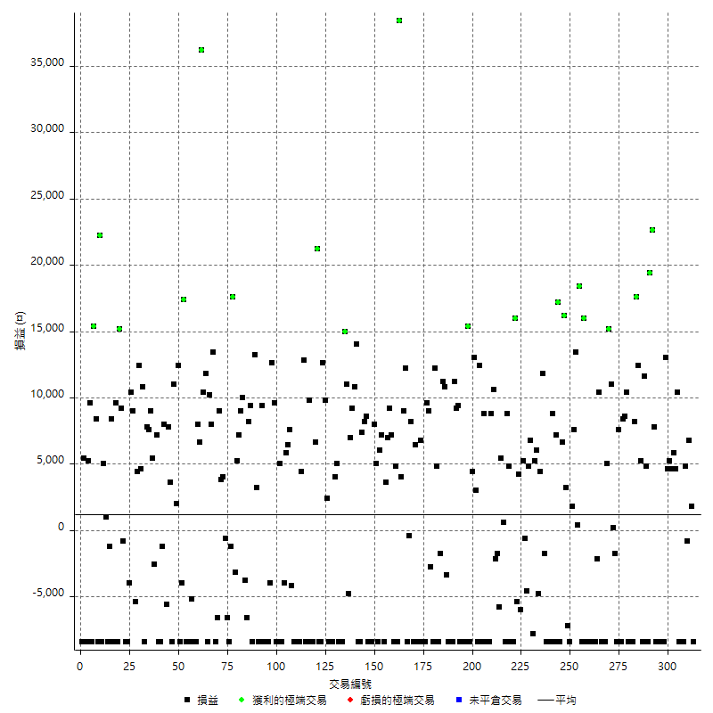

獲利交易

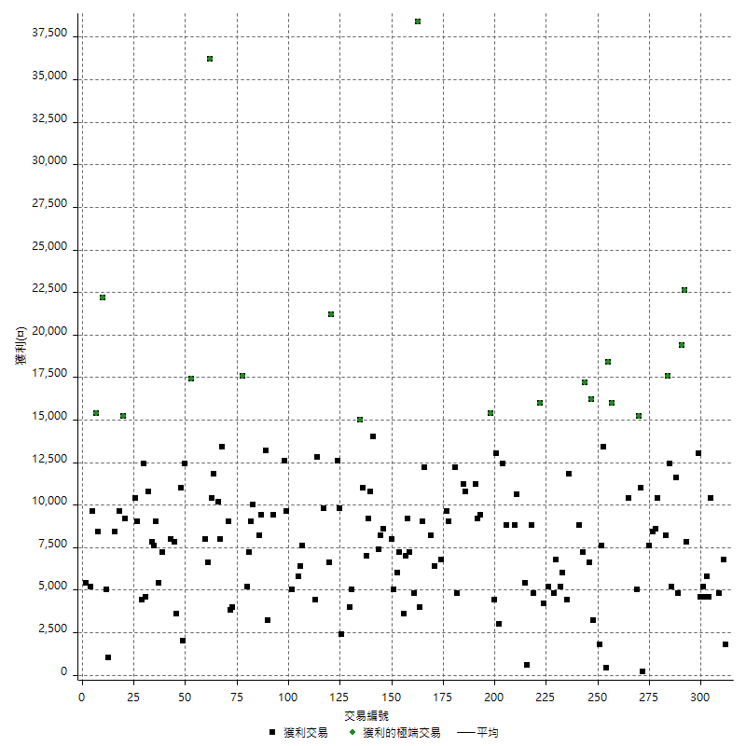

虧損交易

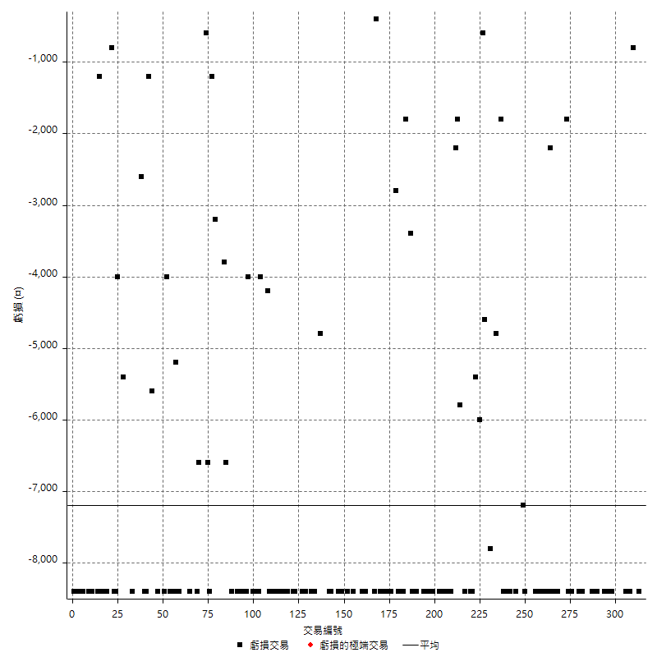

最大可能虧損

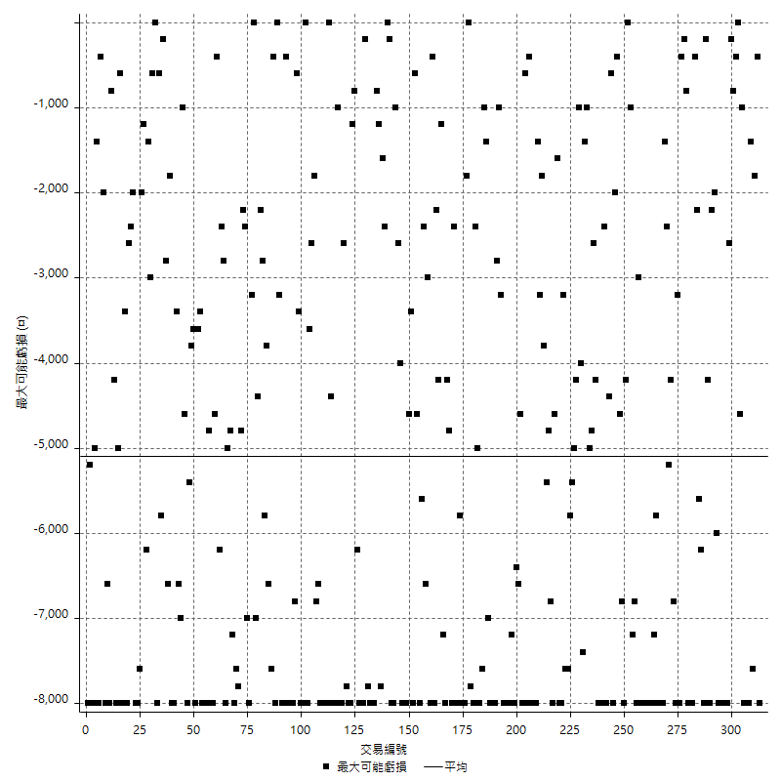

虧損的損益

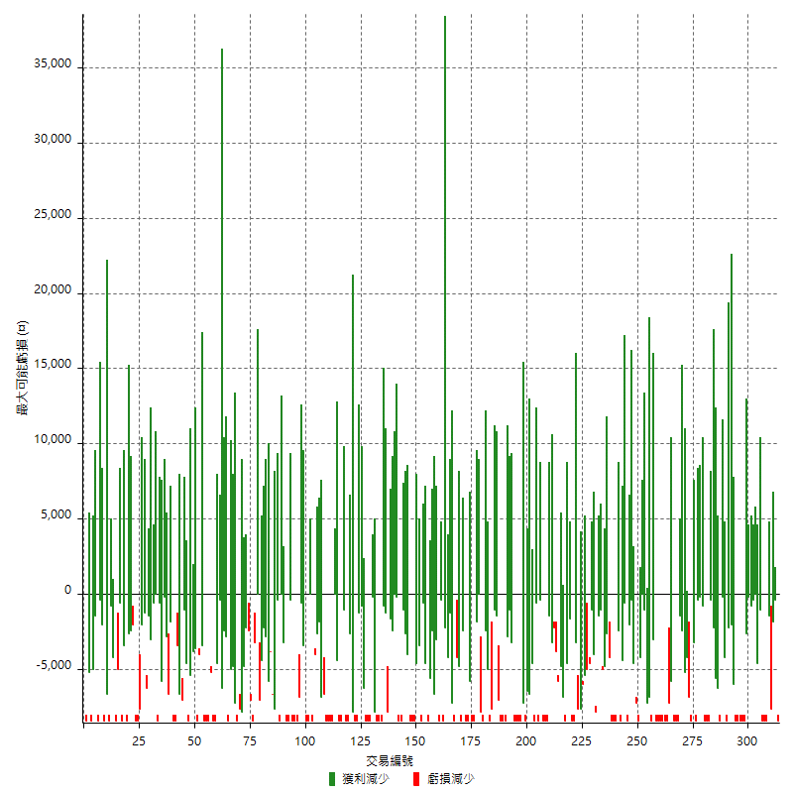

最大虧損幅度

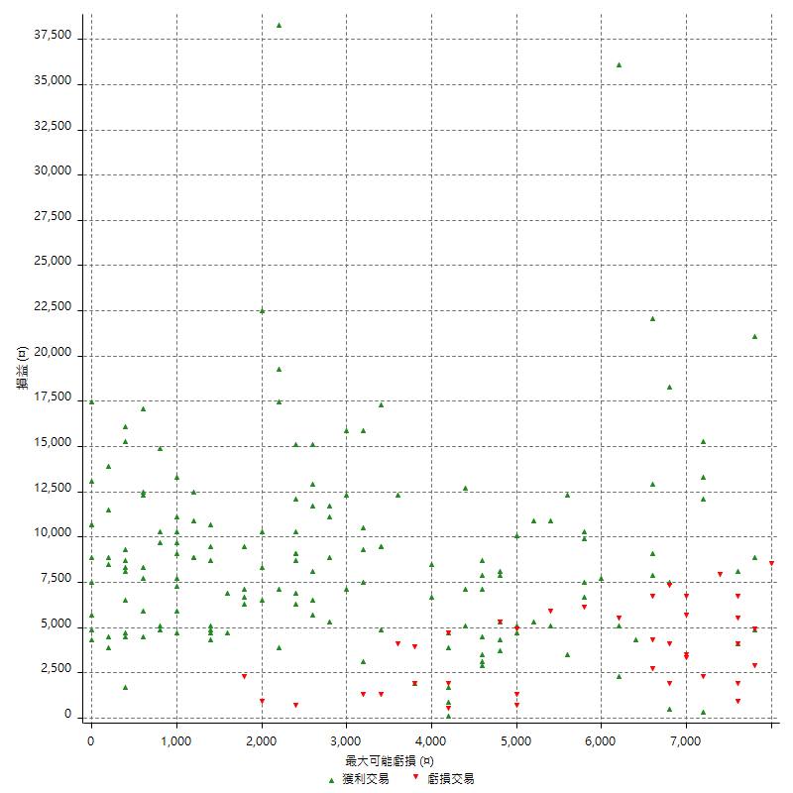

最大虧損幅度 (%)

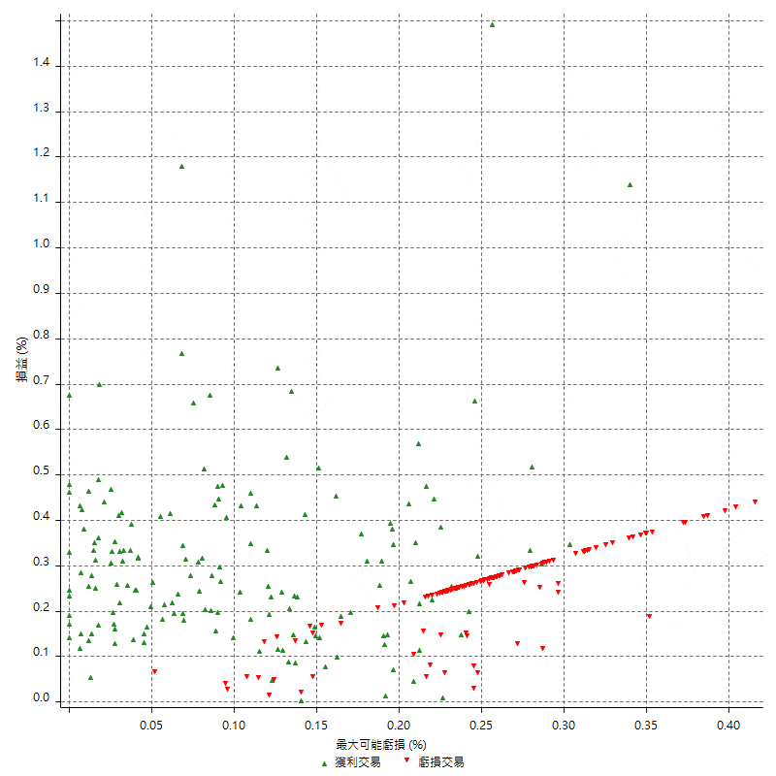

最大可能獲利

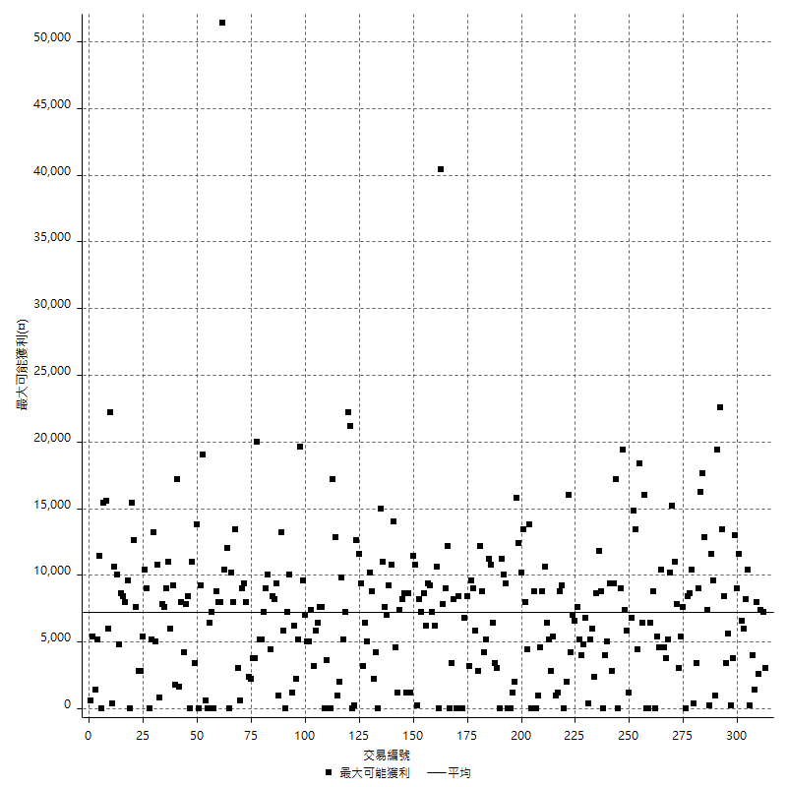

獲利的損益

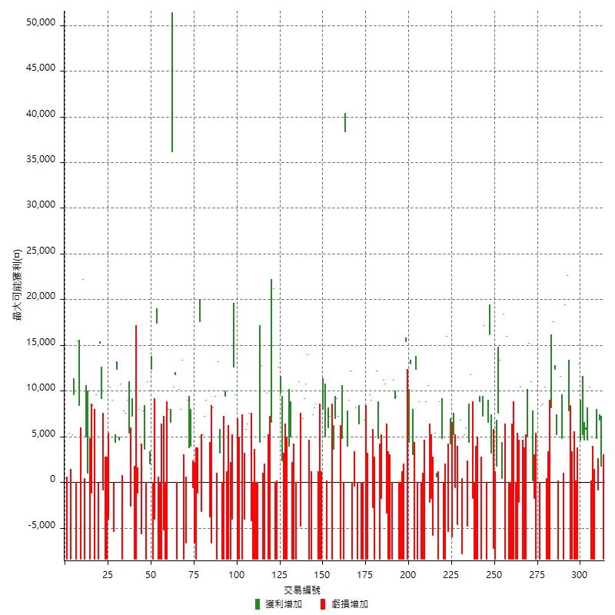

最大獲利幅度

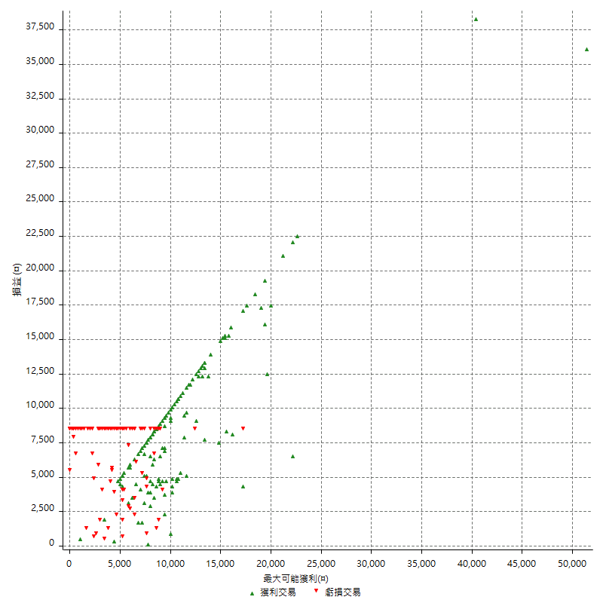

最大獲利幅度 (%)

週期性分析
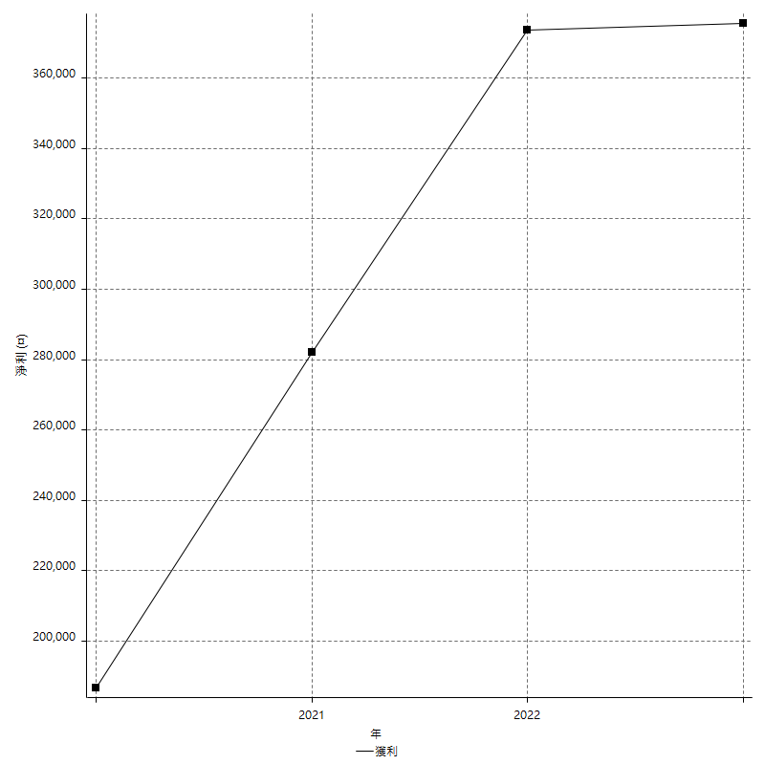
Daily Period Analysis

期間 | 獲利(¤) | 獲利(%) | 毛利 | 毛損 | 交易次數 | 勝率
2023-03-07 | -8400 | -1.4383561644 | 0 | -8400 | 1 | 0
2023-03-02 | 1800 | 0.30917210581 | 1800 | 0 | 1 | 100
2023-02-24 | 6800 | 1.1817865832 | 6800 | 0 | 1 | 100
2023-02-21 | 4000 | 0.70003500175 | 4800 | -800 | 2 | 50
2023-02-14 | -8400 | -1.4487754398 | 0 | -8400 | 1 | 0
2023-02-09 | -8400 | -1.4280856851 | 0 | -8400 | 1 | 0
2023-02-03 | -8400 | -1.4079785451 | 0 | -8400 | 1 | 0
2023-01-31 | 15000 | 2.5790921596 | 15000 | 0 | 2 | 100
2023-01-17 | 10400 | 1.8207282913 | 10400 | 0 | 2 | 100
2023-01-13 | 9800 | 1.7456359102 | 9800 | 0 | 2 | 100
2023-01-10 | 4600 | 0.82614942529 | 13000 | -8400 | 2 | 50
2023-01-04 | -16800 | -2.9288702929 | 0 | -16800 | 2 | 0
2022-12-15 | -8400 | -1.4432989691 | 0 | -8400 | 1 | 0
2022-12-09 | -8400 | -1.4227642276 | 0 | -8400 | 1 | 0
2022-11-18 | 7800 | 1.3388259526 | 7800 | 0 | 1 | 100
2022-11-16 | 42000 | 7.769145394 | 42000 | 0 | 2 | 100
2022-11-14 | -3600 | -0.66152149945 | 4800 | -8400 | 2 | 50
2022-11-10 | 11600 | 2.1779947428 | 11600 | 0 | 1 | 100
2022-11-02 | -8400 | -1.5526802218 | 0 | -8400 | 1 | 0
2022-10-26 | 5200 | 0.97051138485 | 5200 | 0 | 1 | 100
2022-10-24 | 12400 | 2.3691249522 | 12400 | 0 | 1 | 100
2022-10-21 | 25800 | 5.1848874598 | 25800 | 0 | 2 | 100
2022-10-18 | -8400 | -1.6600790514 | 0 | -8400 | 1 | 0
2022-10-05 | -16800 | -3.2134659526 | 0 | -16800 | 2 | 0
2022-09-21 | 10400 | 2.0296643247 | 10400 | 0 | 1 | 100
2022-09-13 | 17000 | 3.4315704481 | 17000 | 0 | 2 | 100
2022-08-19 | -8400 | -1.6673283049 | 0 | -8400 | 1 | 0
2022-08-17 | 7600 | 1.5316404676 | 7600 | 0 | 1 | 100
2022-08-12 | -8400 | -1.6646848989 | 0 | -8400 | 1 | 0
2022-08-08 | -1600 | -0.31608060055 | 200 | -1800 | 2 | 50
2022-08-04 | 11000 | 2.2213247173 | 11000 | 0 | 1 | 100
2022-08-03 | 15200 | 3.1666666667 | 15200 | 0 | 1 | 100
2022-07-28 | -3400 | -0.70335126189 | 5000 | -8400 | 2 | 50
2022-07-22 | -16800 | -3.3586565374 | 0 | -16800 | 2 | 0
2022-07-20 | 10400 | 2.123315639 | 10400 | 0 | 1 | 100
2022-07-19 | -2200 | -0.44715447154 | 0 | -2200 | 1 | 0
2022-07-15 | -8400 | -1.6786570743 | 0 | -8400 | 1 | 0
2022-07-14 | -8400 | -1.6509433962 | 0 | -8400 | 1 | 0
2022-07-08 | -8400 | -1.6241299304 | 0 | -8400 | 1 | 0
2022-07-07 | -8400 | -1.598173516 | 0 | -8400 | 1 | 0
2022-06-15 | -8400 | -1.5730337079 | 0 | -8400 | 1 | 0
2022-06-06 | -8400 | -1.5486725664 | 0 | -8400 | 1 | 0
2022-06-01 | 16000 | 3.0395136778 | 16000 | 0 | 1 | 100
2022-05-31 | -8400 | -1.5706806283 | 0 | -8400 | 1 | 0
2022-05-26 | 18400 | 3.5631293571 | 18400 | 0 | 1 | 100
2022-05-16 | 13800 | 2.7457222443 | 13800 | 0 | 2 | 100
2022-05-11 | 7600 | 1.5353535354 | 7600 | 0 | 1 | 100
2022-04-21 | 1800 | 0.36496350365 | 1800 | 0 | 1 | 100
2022-04-20 | -8400 | -1.6746411483 | 0 | -8400 | 1 | 0
2022-04-14 | -4000 | -0.79113924051 | 3200 | -7200 | 2 | 50
2022-04-11 | 16200 | 3.3101757254 | 16200 | 0 | 1 | 100
2022-03-31 | 6600 | 1.3670256835 | 6600 | 0 | 1 | 100
2022-03-23 | -8400 | -1.7100977199 | 0 | -8400 | 1 | 0
2022-03-18 | 17200 | 3.6286919831 | 17200 | 0 | 1 | 100
2022-02-17 | 7200 | 1.5424164524 | 7200 | 0 | 1 | 100
2022-02-10 | 400 | 0.08576329331 | 8800 | -8400 | 2 | 50
2022-01-18 | -8400 | -1.7691659646 | 0 | -8400 | 1 | 0
2022-01-13 | -16800 | -3.4174125305 | 0 | -16800 | 2 | 0
2022-01-12 | -1800 | -0.36481556546 | 0 | -1800 | 1 | 0
2022-01-05 | 16200 | 3.3948030176 | 16200 | 0 | 2 | 100
2022-01-03 | -4800 | -0.99585062241 | 0 | -4800 | 1 | 0
2021-12-30 | 11200 | 2.3789294817 | 11200 | 0 | 2 | 100
2021-12-29 | -1000 | -0.21195421789 | 6800 | -7800 | 2 | 50
2021-12-28 | 4800 | 1.0278372591 | 4800 | 0 | 1 | 100
2021-12-22 | -5200 | -1.1012282931 | 0 | -5200 | 2 | 0
2021-12-17 | 5200 | 1.113490364 | 5200 | 0 | 1 | 100
2021-12-15 | -6000 | -1.2684989429 | 0 | -6000 | 1 | 0
2021-12-08 | 4200 | 0.89590443686 | 4200 | 0 | 1 | 100
2021-12-03 | 10600 | 2.3134002619 | 16000 | -5400 | 2 | 50
2021-12-02 | -16800 | -3.5368421053 | 0 | -16800 | 2 | 0
2021-11-25 | 4800 | 1.0208421948 | 4800 | 0 | 1 | 100
2021-11-19 | 8800 | 1.9072388383 | 8800 | 0 | 1 | 100
2021-11-18 | -8400 | -1.7879948914 | 0 | -8400 | 1 | 0
2021-11-17 | 6000 | 1.2936610608 | 6000 | 0 | 2 | 100
2021-11-16 | -7600 | -1.6122189224 | 0 | -7600 | 2 | 0
2021-11-12 | 8400 | 1.8142548596 | 10600 | -2200 | 2 | 50
2021-11-10 | 8800 | 1.9374724791 | 8800 | 0 | 1 | 100
2021-11-08 | -8400 | -1.8158236057 | 0 | -8400 | 1 | 0
2021-10-28 | -8400 | -1.7834394904 | 0 | -8400 | 1 | 0
2021-10-27 | 400 | 0.084997875053 | 8800 | -8400 | 2 | 50
2021-10-21 | -8400 | -1.7536534447 | 0 | -8400 | 1 | 0
2021-10-20 | 4000 | 0.84210526316 | 12400 | -8400 | 2 | 50
2021-10-18 | 16000 | 3.48583878 | 16000 | 0 | 2 | 100
2021-10-08 | -4000 | -0.86393088553 | 4400 | -8400 | 2 | 50
2021-09-14 | 15400 | 3.4405719392 | 15400 | 0 | 1 | 100
2021-09-13 | -8400 | -1.8421052632 | 0 | -8400 | 1 | 0
2021-09-06 | -16800 | -3.5532994924 | 0 | -16800 | 2 | 0
2021-09-03 | -8400 | -1.7456359102 | 0 | -8400 | 1 | 0
2021-09-02 | 18600 | 4.0207522698 | 18600 | 0 | 2 | 100
2021-09-01 | 2800 | 0.60896041757 | 11200 | -8400 | 2 | 50
2021-08-30 | -16800 | -3.5249685271 | 0 | -16800 | 2 | 0
2021-08-24 | 7400 | 1.5771526002 | 10800 | -3400 | 2 | 50
2021-08-19 | 11200 | 2.4454148472 | 11200 | 0 | 1 | 100
2021-08-05 | -1800 | -0.39147455415 | 0 | -1800 | 1 | 0
2021-08-03 | -3600 | -0.77686663789 | 4800 | -8400 | 2 | 50
2021-07-23 | 12200 | 2.7039007092 | 12200 | 0 | 1 | 100
2021-07-15 | -8400 | -1.8276762402 | 0 | -8400 | 1 | 0
2021-07-12 | -2800 | -0.60553633218 | 0 | -2800 | 1 | 0
2021-07-08 | 9000 | 1.9850022056 | 9000 | 0 | 1 | 100
2021-07-06 | 1200 | 0.26536930562 | 9600 | -8400 | 2 | 50
2021-07-01 | -8400 | -1.8237082067 | 0 | -8400 | 1 | 0
2021-06-29 | 6800 | 1.4984574703 | 6800 | 0 | 1 | 100
2021-06-28 | -8400 | -1.8173950671 | 0 | -8400 | 1 | 0
2021-06-24 | -8400 | -1.7849553761 | 0 | -8400 | 1 | 0
2021-06-18 | -2000 | -0.42319085908 | 6400 | -8400 | 2 | 50
2021-06-16 | 7800 | 1.678141136 | 8200 | -400 | 2 | 50
2021-06-10 | -8400 | -1.775147929 | 0 | -8400 | 1 | 0
2021-06-02 | 21200 | 4.6902654867 | 21200 | 0 | 2 | 100
2021-05-26 | 4000 | 0.89285714286 | 4000 | 0 | 1 | 100
2021-05-19 | 30000 | 7.1770334928 | 38400 | -8400 | 2 | 50
2021-05-10 | -3600 | -0.85388994307 | 4800 | -8400 | 2 | 50
2021-04-28 | 7200 | 1.7374517375 | 7200 | 0 | 1 | 100
2021-04-27 | 16200 | 4.0683073832 | 16200 | 0 | 2 | 100
2021-04-20 | -4800 | -1.1910669975 | 3600 | -8400 | 2 | 50
2021-04-19 | 13200 | 3.3863519754 | 13200 | 0 | 2 | 100
2021-04-16 | -3400 | -0.86469989827 | 5000 | -8400 | 2 | 50
2021-04-09 | -400 | -0.10162601626 | 8000 | -8400 | 2 | 50
2021-04-08 | -8400 | -2.0895522388 | 0 | -8400 | 1 | 0
2021-04-01 | 200 | 0.049776007964 | 8600 | -8400 | 2 | 50
2021-03-31 | 15600 | 4.0393578457 | 15600 | 0 | 2 | 100
2021-03-30 | -16800 | -4.1687344913 | 0 | -16800 | 2 | 0
2021-03-25 | 14000 | 3.5989717224 | 14000 | 0 | 1 | 100
2021-03-23 | 10800 | 2.8556319408 | 10800 | 0 | 1 | 100
2021-03-17 | 16200 | 4.4751381215 | 16200 | 0 | 2 | 100
2021-03-12 | 6200 | 1.7425519955 | 11000 | -4800 | 2 | 50
2021-03-10 | 15000 | 4.4014084507 | 15000 | 0 | 1 | 100
2021-03-03 | -8400 | -2.4054982818 | 0 | -8400 | 1 | 0
2021-02-24 | -8400 | -2.3489932886 | 0 | -8400 | 1 | 0
2021-02-23 | -8400 | -2.2950819672 | 0 | -8400 | 1 | 0
2021-02-22 | 9000 | 2.5210084034 | 9000 | 0 | 2 | 100
2021-02-18 | -16800 | -4.4943820225 | 0 | -16800 | 2 | 0
2021-02-05 | -8400 | -2.1978021978 | 0 | -8400 | 1 | 0
2021-02-03 | 12200 | 3.2972972973 | 12200 | 0 | 2 | 100
2021-01-20 | 4200 | 1.148168398 | 12600 | -8400 | 2 | 50
2021-01-18 | -8400 | -2.244788883 | 0 | -8400 | 1 | 0
2021-01-15 | 27800 | 8.025404157 | 27800 | 0 | 2 | 100
2021-01-14 | -8400 | -2.3675310034 | 0 | -8400 | 1 | 0
2021-01-12 | 1400 | 0.3961516695 | 9800 | -8400 | 2 | 50
2021-01-11 | -8400 | -2.3217247098 | 0 | -8400 | 1 | 0
2021-01-08 | 4400 | 1.2311135982 | 12800 | -8400 | 2 | 50
2021-01-06 | -4000 | -1.1068068622 | 4400 | -8400 | 2 | 50
2021-01-05 | -16800 | -4.4420941301 | 0 | -16800 | 2 | 0
2021-01-04 | -8400 | -2.1727884118 | 0 | -8400 | 1 | 0
2020-12-31 | 3400 | 0.8872651357 | 7600 | -4200 | 2 | 50
2020-12-29 | 12200 | 3.2884097035 | 12200 | 0 | 2 | 100
2020-12-25 | -4000 | -1.0666666667 | 0 | -4000 | 1 | 0
2020-12-22 | -8400 | -2.1909233177 | 0 | -8400 | 1 | 0
2020-12-21 | 5000 | 1.3213530655 | 5000 | 0 | 1 | 100
2020-12-09 | -8400 | -2.1716649431 | 0 | -8400 | 1 | 0
2020-12-08 | -8400 | -2.1255060729 | 0 | -8400 | 1 | 0
2020-12-07 | 22200 | 5.9517426273 | 22200 | 0 | 2 | 100
2020-12-04 | -4000 | -1.0610079576 | 0 | -4000 | 1 | 0
2020-12-03 | -8400 | -2.1795537104 | 0 | -8400 | 1 | 0
2020-12-02 | -16800 | -4.177026355 | 0 | -16800 | 2 | 0
2020-11-30 | 1000 | 0.24925224327 | 9400 | -8400 | 2 | 50
2020-11-27 | -8400 | -2.05078125 | 0 | -8400 | 1 | 0
2020-11-24 | 3200 | 0.7874015748 | 3200 | 0 | 1 | 100
2020-11-17 | 4800 | 1.1952191235 | 13200 | -8400 | 2 | 50
2020-11-12 | 17600 | 4.5833333333 | 17600 | 0 | 2 | 100
2020-11-06 | -6600 | -1.6897081413 | 0 | -6600 | 1 | 0
2020-11-05 | 6200 | 1.6129032258 | 10000 | -3800 | 2 | 50
2020-11-04 | 16200 | 4.3997827268 | 16200 | 0 | 2 | 100
2020-10-26 | 5200 | 1.4325068871 | 5200 | 0 | 1 | 100
2020-10-20 | -3200 | -0.873839432 | 0 | -3200 | 1 | 0
2020-10-13 | 17600 | 5.0487664945 | 17600 | 0 | 1 | 100
2020-10-12 | -1200 | -0.34305317324 | 0 | -1200 | 1 | 0
2020-10-08 | -8400 | -2.3450586265 | 0 | -8400 | 1 | 0
2020-10-07 | -6600 | -1.8092105263 | 0 | -6600 | 1 | 0
2020-10-05 | -600 | -0.16420361248 | 0 | -600 | 1 | 0
2020-09-29 | 7800 | 2.1812080537 | 7800 | 0 | 2 | 100
2020-09-21 | 9000 | 2.5817555938 | 9000 | 0 | 1 | 100
2020-09-15 | -15000 | -4.1254125413 | 0 | -15000 | 2 | 0
2020-09-03 | 13400 | 3.8263849229 | 13400 | 0 | 1 | 100
2020-09-02 | 8000 | 2.3378141438 | 8000 | 0 | 1 | 100
2020-08-27 | 10200 | 3.0722891566 | 10200 | 0 | 1 | 100
2020-08-26 | 3400 | 1.0346926354 | 11800 | -8400 | 2 | 50
2020-08-24 | 10400 | 3.2683846637 | 10400 | 0 | 1 | 100
2020-08-20 | 36200 | 12.836879433 | 36200 | 0 | 1 | 100
2020-08-18 | 6600 | 2.3965141612 | 6600 | 0 | 1 | 100
2020-08-13 | 8000 | 2.9917726253 | 8000 | 0 | 1 | 100
2020-08-11 | -8400 | -3.0456852792 | 0 | -8400 | 1 | 0
2020-08-10 | -8400 | -2.9556650246 | 0 | -8400 | 1 | 0
2020-08-06 | -13600 | -4.5668233714 | 0 | -13600 | 2 | 0
2020-08-05 | -8400 | -2.7433050294 | 0 | -8400 | 1 | 0
2020-07-30 | -8400 | -2.6700572155 | 0 | -8400 | 1 | 0
2020-07-28 | 17400 | 5.8546433378 | 17400 | 0 | 1 | 100
2020-07-22 | -12400 | -4.0051679587 | 0 | -12400 | 2 | 0
2020-07-20 | 12400 | 4.1722745626 | 12400 | 0 | 1 | 100
2020-07-15 | 2000 | 0.67750677507 | 2000 | 0 | 1 | 100
2020-07-14 | 11000 | 3.8705137227 | 11000 | 0 | 1 | 100
2020-07-09 | -8400 | -2.8708133971 | 0 | -8400 | 1 | 0
2020-07-07 | 11400 | 4.0540540541 | 11400 | 0 | 2 | 100
2020-07-03 | 2400 | 0.86083213773 | 8000 | -5600 | 2 | 50
2020-06-24 | -1200 | -0.42857142857 | 0 | -1200 | 1 | 0
2020-06-23 | -8400 | -2.9126213592 | 0 | -8400 | 1 | 0
2020-06-22 | -8400 | -2.8301886792 | 0 | -8400 | 1 | 0
2020-06-17 | 4600 | 1.5742642026 | 7200 | -2600 | 2 | 50
2020-06-15 | 5400 | 1.8828451883 | 5400 | 0 | 1 | 100
2020-06-11 | 16600 | 6.1435973353 | 16600 | 0 | 2 | 100
2020-06-09 | 7800 | 2.9725609756 | 7800 | 0 | 1 | 100
2020-06-08 | 2400 | 0.92307692308 | 10800 | -8400 | 2 | 50
2020-06-04 | 17000 | 6.9958847737 | 17000 | 0 | 2 | 100
2020-05-27 | 4400 | 1.8440905281 | 4400 | 0 | 1 | 100
2020-05-19 | 3600 | 1.5319148936 | 9000 | -5400 | 2 | 50
2020-05-18 | 10400 | 4.6304541407 | 10400 | 0 | 1 | 100
2020-05-15 | -4000 | -1.7497812773 | 0 | -4000 | 1 | 0
2020-05-06 | -8400 | -3.5443037975 | 0 | -8400 | 1 | 0
2020-04-29 | -8400 | -3.4229828851 | 0 | -8400 | 1 | 0
2020-04-28 | 8400 | 3.5443037975 | 9200 | -800 | 2 | 50
2020-04-23 | 6800 | 2.9539530843 | 15200 | -8400 | 2 | 50
2020-04-20 | 9600 | 4.3517679057 | 9600 | 0 | 1 | 100
2020-04-15 | -8400 | -3.6681222707 | 0 | -8400 | 1 | 0
2020-04-13 | 8400 | 3.8077969175 | 8400 | 0 | 1 | 100
2020-04-09 | -1200 | -0.54102795311 | 0 | -1200 | 1 | 0
2020-04-08 | -7400 | -3.2286212914 | 1000 | -8400 | 2 | 50
2020-04-07 | -3400 | -1.4617368874 | 5000 | -8400 | 2 | 50
2020-03-27 | 22200 | 10.551330798 | 22200 | 0 | 1 | 100
2020-03-26 | 0 | 0 | 8400 | -8400 | 2 | 50
2020-03-11 | 15400 | 7.8974358974 | 15400 | 0 | 1 | 100
2020-03-04 | -8400 | -4.1297935103 | 0 | -8400 | 1 | 0
2020-02-26 | 9600 | 4.9535603715 | 9600 | 0 | 1 | 100
2020-02-20 | 5200 | 2.7571580064 | 5200 | 0 | 1 | 100
2020-02-13 | -3000 | -1.5657620042 | 5400 | -8400 | 2 | 50
2020-02-12 | -8400 | -4.2 | 0 | -8400 | 1 | 0

Daily Rolling Period Analysis

期間 | 獲利(¤) | 獲利(%) | 毛利 | 毛損 | 交易次數 | 勝率
當日 - 2023/3/7 | -8400 | -0.26895491803 | 0 | -8400 | 1 | 0
2023/3/6 - 2023/3/7 | -8400 | -0.26895491803 | 0 | -8400 | 1 | 0
2023/3/5 - 2023/3/7 | -8400 | -0.26895491803 | 0 | -8400 | 1 | 0
2023/3/4 - 2023/3/7 | -8400 | -0.26895491803 | 0 | -8400 | 1 | 0
2023/3/3 - 2023/3/7 | -8400 | -0.26895491803 | 0 | -8400 | 1 | 0
2023/3/2 - 2023/3/7 | -6600 | -0.21156558533 | 1800 | -8400 | 2 | 50
2023/3/1 - 2023/3/7 | -6600 | -0.21156558533 | 1800 | -8400 | 2 | 50
2023/2/28 - 2023/3/7 | -6600 | -0.21156558533 | 1800 | -8400 | 2 | 50
2023/2/27 - 2023/3/7 | -6600 | -0.21156558533 | 1800 | -8400 | 2 | 50
2023/2/26 - 2023/3/7 | -6600 | -0.21156558533 | 1800 | -8400 | 2 | 50
2023/2/25 - 2023/3/7 | -6600 | -0.21156558533 | 1800 | -8400 | 2 | 50
2023/2/24 - 2023/3/7 | 200 | 0.0064391500322 | 8600 | -8400 | 3 | 66.666666667
2023/2/23 - 2023/3/7 | 200 | 0.0064391500322 | 8600 | -8400 | 3 | 66.666666667
2023/2/22 - 2023/3/7 | 200 | 0.0064391500322 | 8600 | -8400 | 3 | 66.666666667
2023/2/21 - 2023/3/7 | 4200 | 0.13564139 | 13400 | -9200 | 5 | 60
2023/2/20 - 2023/3/7 | 4200 | 0.13564139 | 13400 | -9200 | 5 | 60
2023/2/19 - 2023/3/7 | 4200 | 0.13564139 | 13400 | -9200 | 5 | 60
2023/2/18 - 2023/3/7 | 4200 | 0.13564139 | 13400 | -9200 | 5 | 60
2023/2/17 - 2023/3/7 | 4200 | 0.13564139 | 13400 | -9200 | 5 | 60
2023/2/16 - 2023/3/7 | 4200 | 0.13564139 | 13400 | -9200 | 5 | 60
2023/2/15 - 2023/3/7 | 4200 | 0.13564139 | 13400 | -9200 | 5 | 60
2023/2/14 - 2023/3/7 | -4200 | -0.13564139 | 13400 | -17600 | 6 | 50
2023/2/13 - 2023/3/7 | -4200 | -0.13564139 | 13400 | -17600 | 6 | 50
2023/2/12 - 2023/3/7 | -4200 | -0.13564139 | 13400 | -17600 | 6 | 50
2023/2/11 - 2023/3/7 | -4200 | -0.13564139 | 13400 | -17600 | 6 | 50
2023/2/10 - 2023/3/7 | -4200 | -0.13564139 | 13400 | -17600 | 6 | 50
2023/2/9 - 2023/3/7 | -12600 | -0.40692417 | 13400 | -26000 | 7 | 42.857142857
2023/2/8 - 2023/3/7 | -12600 | -0.40692417 | 13400 | -26000 | 7 | 42.857142857
2023/2/7 - 2023/3/7 | -12600 | -0.40692417 | 13400 | -26000 | 7 | 42.857142857
2023/2/6 - 2023/3/7 | -12600 | -0.40692417 | 13400 | -26000 | 7 | 42.857142857
2023/2/5 - 2023/3/7 | -12600 | -0.40692417 | 13400 | -26000 | 7 | 42.857142857
2023/2/4 - 2023/3/7 | -12600 | -0.40692417 | 13400 | -26000 | 7 | 42.857142857
2023/2/3 - 2023/3/7 | -21000 | -0.67820695001 | 13400 | -34400 | 8 | 37.5
2023/2/2 - 2023/3/7 | -21000 | -0.67820695001 | 13400 | -34400 | 8 | 37.5
2023/2/1 - 2023/3/7 | -21000 | -0.67820695001 | 13400 | -34400 | 8 | 37.5
2023/1/31 - 2023/3/7 | -6000 | -0.19566918863 | 28400 | -34400 | 10 | 50
2023/1/30 - 2023/3/7 | -6000 | -0.19566918863 | 28400 | -34400 | 10 | 50
2023/1/29 - 2023/3/7 | -6000 | -0.19566918863 | 28400 | -34400 | 10 | 50
2023/1/28 - 2023/3/7 | -6000 | -0.19566918863 | 28400 | -34400 | 10 | 50
2023/1/27 - 2023/3/7 | -6000 | -0.19566918863 | 28400 | -34400 | 10 | 50
2023/1/26 - 2023/3/7 | -6000 | -0.19566918863 | 28400 | -34400 | 10 | 50
2023/1/25 - 2023/3/7 | -6000 | -0.19566918863 | 28400 | -34400 | 10 | 50
2023/1/24 - 2023/3/7 | -6000 | -0.19566918863 | 28400 | -34400 | 10 | 50
2023/1/23 - 2023/3/7 | -6000 | -0.19566918863 | 28400 | -34400 | 10 | 50
2023/1/22 - 2023/3/7 | -6000 | -0.19566918863 | 28400 | -34400 | 10 | 50
2023/1/21 - 2023/3/7 | -6000 | -0.19566918863 | 28400 | -34400 | 10 | 50
2023/1/20 - 2023/3/7 | -6000 | -0.19566918863 | 28400 | -34400 | 10 | 50
2023/1/19 - 2023/3/7 | -6000 | -0.19566918863 | 28400 | -34400 | 10 | 50
2023/1/18 - 2023/3/7 | -6000 | -0.19566918863 | 28400 | -34400 | 10 | 50
2023/1/17 - 2023/3/7 | 4400 | 0.14447071185 | 38800 | -34400 | 12 | 58.333333333
2023/1/16 - 2023/3/7 | 4400 | 0.14447071185 | 38800 | -34400 | 12 | 58.333333333
2023/1/15 - 2023/3/7 | 4400 | 0.14447071185 | 38800 | -34400 | 12 | 58.333333333
2023/1/14 - 2023/3/7 | 4400 | 0.14447071185 | 38800 | -34400 | 12 | 58.333333333
2023/1/13 - 2023/3/7 | 14200 | 0.46926635823 | 48600 | -34400 | 14 | 64.285714286
2023/1/12 - 2023/3/7 | 14200 | 0.46926635823 | 48600 | -34400 | 14 | 64.285714286
2023/1/11 - 2023/3/7 | 14200 | 0.46926635823 | 48600 | -34400 | 14 | 64.285714286
2023/1/10 - 2023/3/7 | 18800 | 0.62666666667 | 61600 | -42800 | 16 | 62.5
2023/1/9 - 2023/3/7 | 18800 | 0.62666666667 | 61600 | -42800 | 16 | 62.5
2023/1/8 - 2023/3/7 | 18800 | 0.62666666667 | 61600 | -42800 | 16 | 62.5
2023/1/7 - 2023/3/7 | 18800 | 0.62666666667 | 61600 | -42800 | 16 | 62.5
2023/1/6 - 2023/3/7 | 18800 | 0.62666666667 | 61600 | -42800 | 16 | 62.5
2023/1/5 - 2023/3/7 | 18800 | 0.62666666667 | 61600 | -42800 | 16 | 62.5
2023/1/4 - 2023/3/7 | 2000 | 0.066666666667 | 61600 | -59600 | 18 | 55.555555556
2023/1/3 - 2023/3/7 | 2000 | 0.066666666667 | 61600 | -59600 | 18 | 55.555555556
2023/1/2 - 2023/3/7 | 2000 | 0.066666666667 | 61600 | -59600 | 18 | 55.555555556
2023/1/1 - 2023/3/7 | 2000 | 0.066666666667 | 61600 | -59600 | 18 | 55.555555556
2022/12/31 - 2023/3/7 | 2000 | 0.066666666667 | 61600 | -59600 | 18 | 55.555555556
2022/12/30 - 2023/3/7 | 2000 | 0.066666666667 | 61600 | -59600 | 18 | 55.555555556
2022/12/29 - 2023/3/7 | 2000 | 0.066666666667 | 61600 | -59600 | 18 | 55.555555556
2022/12/28 - 2023/3/7 | 2000 | 0.066666666667 | 61600 | -59600 | 18 | 55.555555556
2022/12/27 - 2023/3/7 | 2000 | 0.066666666667 | 61600 | -59600 | 18 | 55.555555556
2022/12/26 - 2023/3/7 | 2000 | 0.066666666667 | 61600 | -59600 | 18 | 55.555555556
2022/12/25 - 2023/3/7 | 2000 | 0.066666666667 | 61600 | -59600 | 18 | 55.555555556
2022/12/24 - 2023/3/7 | 2000 | 0.066666666667 | 61600 | -59600 | 18 | 55.555555556
2022/12/23 - 2023/3/7 | 2000 | 0.066666666667 | 61600 | -59600 | 18 | 55.555555556
2022/12/22 - 2023/3/7 | 2000 | 0.066666666667 | 61600 | -59600 | 18 | 55.555555556
2022/12/21 - 2023/3/7 | 2000 | 0.066666666667 | 61600 | -59600 | 18 | 55.555555556
2022/12/20 - 2023/3/7 | 2000 | 0.066666666667 | 61600 | -59600 | 18 | 55.555555556
2022/12/19 - 2023/3/7 | 2000 | 0.066666666667 | 61600 | -59600 | 18 | 55.555555556
2022/12/18 - 2023/3/7 | 2000 | 0.066666666667 | 61600 | -59600 | 18 | 55.555555556
2022/12/17 - 2023/3/7 | 2000 | 0.066666666667 | 61600 | -59600 | 18 | 55.555555556
2022/12/16 - 2023/3/7 | 2000 | 0.066666666667 | 61600 | -59600 | 18 | 55.555555556
2022/12/15 - 2023/3/7 | -6400 | -0.21333333333 | 61600 | -68000 | 19 | 52.631578947
2022/12/14 - 2023/3/7 | -6400 | -0.21333333333 | 61600 | -68000 | 19 | 52.631578947
2022/12/13 - 2023/3/7 | -6400 | -0.21333333333 | 61600 | -68000 | 19 | 52.631578947
2022/12/12 - 2023/3/7 | -6400 | -0.21333333333 | 61600 | -68000 | 19 | 52.631578947
2022/12/11 - 2023/3/7 | -6400 | -0.21333333333 | 61600 | -68000 | 19 | 52.631578947
2022/12/10 - 2023/3/7 | -6400 | -0.21333333333 | 61600 | -68000 | 19 | 52.631578947
2022/12/9 - 2023/3/7 | -14800 | -0.49333333333 | 61600 | -76400 | 20 | 50
2022/12/8 - 2023/3/7 | -14800 | -0.49333333333 | 61600 | -76400 | 20 | 50
2022/12/7 - 2023/3/7 | -14800 | -0.49333333333 | 61600 | -76400 | 20 | 50
2022/12/6 - 2023/3/7 | -14800 | -0.49333333333 | 61600 | -76400 | 20 | 50
2022/12/5 - 2023/3/7 | -14800 | -0.49333333333 | 61600 | -76400 | 20 | 50
2022/12/4 - 2023/3/7 | -14800 | -0.49333333333 | 61600 | -76400 | 20 | 50
2022/12/3 - 2023/3/7 | -14800 | -0.49333333333 | 61600 | -76400 | 20 | 50
2022/12/2 - 2023/3/7 | -14800 | -0.49333333333 | 61600 | -76400 | 20 | 50
2022/12/1 - 2023/3/7 | -14800 | -0.49333333333 | 61600 | -76400 | 20 | 50
2022/11/30 - 2023/3/7 | -14800 | -0.49333333333 | 61600 | -76400 | 20 | 50
2022/11/29 - 2023/3/7 | -14800 | -0.49333333333 | 61600 | -76400 | 20 | 50
2022/11/28 - 2023/3/7 | -14800 | -0.49333333333 | 61600 | -76400 | 20 | 50
2022/11/27 - 2023/3/7 | -14800 | -0.49333333333 | 61600 | -76400 | 20 | 50
2022/11/26 - 2023/3/7 | -14800 | -0.49333333333 | 61600 | -76400 | 20 | 50
2022/11/25 - 2023/3/7 | -14800 | -0.49333333333 | 61600 | -76400 | 20 | 50
2022/11/24 - 2023/3/7 | -14800 | -0.49333333333 | 61600 | -76400 | 20 | 50
2022/11/23 - 2023/3/7 | -14800 | -0.49333333333 | 61600 | -76400 | 20 | 50
2022/11/22 - 2023/3/7 | -14800 | -0.49333333333 | 61600 | -76400 | 20 | 50
2022/11/21 - 2023/3/7 | -14800 | -0.49333333333 | 61600 | -76400 | 20 | 50
2022/11/20 - 2023/3/7 | -14800 | -0.49333333333 | 61600 | -76400 | 20 | 50
2022/11/19 - 2023/3/7 | -14800 | -0.49333333333 | 61600 | -76400 | 20 | 50
2022/11/18 - 2023/3/7 | -7000 | -0.23455300898 | 69400 | -76400 | 21 | 52.380952381
2022/11/17 - 2023/3/7 | -7000 | -0.23455300898 | 69400 | -76400 | 21 | 52.380952381
2022/11/16 - 2023/3/7 | 35000 | 1.2067301062 | 111400 | -76400 | 23 | 56.52173913
2022/11/15 - 2023/3/7 | 35000 | 1.2067301062 | 111400 | -76400 | 23 | 56.52173913
2022/11/14 - 2023/3/7 | 31400 | 1.0862045109 | 116200 | -84800 | 25 | 56
2022/11/13 - 2023/3/7 | 31400 | 1.0862045109 | 116200 | -84800 | 25 | 56
2022/11/12 - 2023/3/7 | 31400 | 1.0862045109 | 116200 | -84800 | 25 | 56
2022/11/11 - 2023/3/7 | 31400 | 1.0862045109 | 116200 | -84800 | 25 | 56
2022/11/10 - 2023/3/7 | 43000 | 1.4995117869 | 127800 | -84800 | 26 | 57.692307692
2022/11/9 - 2023/3/7 | 43000 | 1.4995117869 | 127800 | -84800 | 26 | 57.692307692
2022/11/8 - 2023/3/7 | 43000 | 1.4995117869 | 127800 | -84800 | 26 | 57.692307692
2022/11/7 - 2023/3/7 | 43000 | 1.4995117869 | 127800 | -84800 | 26 | 57.692307692
2022/11/6 - 2023/3/7 | 43000 | 1.4995117869 | 127800 | -84800 | 26 | 57.692307692
2022/11/5 - 2023/3/7 | 43000 | 1.4995117869 | 127800 | -84800 | 26 | 57.692307692
2022/11/4 - 2023/3/7 | 43000 | 1.4995117869 | 127800 | -84800 | 26 | 57.692307692
2022/11/3 - 2023/3/7 | 43000 | 1.4995117869 | 127800 | -84800 | 26 | 57.692307692
2022/11/2 - 2023/3/7 | 34600 | 1.2065839029 | 127800 | -93200 | 27 | 55.555555556
2022/11/1 - 2023/3/7 | 34600 | 1.2065839029 | 127800 | -93200 | 27 | 55.555555556
2022/10/31 - 2023/3/7 | 34600 | 1.2065839029 | 127800 | -93200 | 27 | 55.555555556
2022/10/30 - 2023/3/7 | 34600 | 1.2065839029 | 127800 | -93200 | 27 | 55.555555556
2022/10/29 - 2023/3/7 | 34600 | 1.2065839029 | 127800 | -93200 | 27 | 55.555555556
2022/10/28 - 2023/3/7 | 34600 | 1.2065839029 | 127800 | -93200 | 27 | 55.555555556
2022/10/27 - 2023/3/7 | 34600 | 1.2065839029 | 127800 | -93200 | 27 | 55.555555556
2022/10/26 - 2023/3/7 | 39800 | 1.3929721406 | 133000 | -93200 | 28 | 57.142857143
2022/10/25 - 2023/3/7 | 39800 | 1.3929721406 | 133000 | -93200 | 28 | 57.142857143
2022/10/24 - 2023/3/7 | 52200 | 1.8429600339 | 145400 | -93200 | 29 | 58.620689655
2022/10/23 - 2023/3/7 | 52200 | 1.8429600339 | 145400 | -93200 | 29 | 58.620689655
2022/10/22 - 2023/3/7 | 52200 | 1.8429600339 | 145400 | -93200 | 29 | 58.620689655
2022/10/21 - 2023/3/7 | 78000 | 2.8049482163 | 171200 | -93200 | 31 | 61.290322581
2022/10/20 - 2023/3/7 | 78000 | 2.8049482163 | 171200 | -93200 | 31 | 61.290322581
2022/10/19 - 2023/3/7 | 78000 | 2.8049482163 | 171200 | -93200 | 31 | 61.290322581
2022/10/18 - 2023/3/7 | 69600 | 2.50287687 | 171200 | -101600 | 32 | 59.375
2022/10/17 - 2023/3/7 | 69600 | 2.50287687 | 171200 | -101600 | 32 | 59.375
2022/10/16 - 2023/3/7 | 69600 | 2.50287687 | 171200 | -101600 | 32 | 59.375
2022/10/15 - 2023/3/7 | 69600 | 2.50287687 | 171200 | -101600 | 32 | 59.375
2022/10/14 - 2023/3/7 | 69600 | 2.50287687 | 171200 | -101600 | 32 | 59.375
2022/10/13 - 2023/3/7 | 69600 | 2.50287687 | 171200 | -101600 | 32 | 59.375
2022/10/12 - 2023/3/7 | 69600 | 2.50287687 | 171200 | -101600 | 32 | 59.375
2022/10/11 - 2023/3/7 | 69600 | 2.50287687 | 171200 | -101600 | 32 | 59.375
2022/10/10 - 2023/3/7 | 69600 | 2.50287687 | 171200 | -101600 | 32 | 59.375
2022/10/9 - 2023/3/7 | 69600 | 2.50287687 | 171200 | -101600 | 32 | 59.375
2022/10/8 - 2023/3/7 | 69600 | 2.50287687 | 171200 | -101600 | 32 | 59.375
2022/10/7 - 2023/3/7 | 69600 | 2.50287687 | 171200 | -101600 | 32 | 59.375
2022/10/6 - 2023/3/7 | 69600 | 2.50287687 | 171200 | -101600 | 32 | 59.375
2022/10/5 - 2023/3/7 | 52800 | 1.8987341772 | 171200 | -118400 | 34 | 55.882352941
2022/10/4 - 2023/3/7 | 52800 | 1.8987341772 | 171200 | -118400 | 34 | 55.882352941
2022/10/3 - 2023/3/7 | 52800 | 1.8987341772 | 171200 | -118400 | 34 | 55.882352941
2022/10/2 - 2023/3/7 | 52800 | 1.8987341772 | 171200 | -118400 | 34 | 55.882352941
2022/10/1 - 2023/3/7 | 52800 | 1.8987341772 | 171200 | -118400 | 34 | 55.882352941
2022/9/30 - 2023/3/7 | 52800 | 1.8987341772 | 171200 | -118400 | 34 | 55.882352941
2022/9/29 - 2023/3/7 | 52800 | 1.8987341772 | 171200 | -118400 | 34 | 55.882352941
2022/9/28 - 2023/3/7 | 52800 | 1.8987341772 | 171200 | -118400 | 34 | 55.882352941
2022/9/27 - 2023/3/7 | 52800 | 1.8987341772 | 171200 | -118400 | 34 | 55.882352941
2022/9/26 - 2023/3/7 | 52800 | 1.8987341772 | 171200 | -118400 | 34 | 55.882352941
2022/9/25 - 2023/3/7 | 52800 | 1.8987341772 | 171200 | -118400 | 34 | 55.882352941
2022/9/24 - 2023/3/7 | 52800 | 1.8987341772 | 171200 | -118400 | 34 | 55.882352941
2022/9/23 - 2023/3/7 | 52800 | 1.8987341772 | 171200 | -118400 | 34 | 55.882352941
2022/9/22 - 2023/3/7 | 52800 | 1.8987341772 | 171200 | -118400 | 34 | 55.882352941
2022/9/21 - 2023/3/7 | 63200 | 2.2898550725 | 181600 | -118400 | 35 | 57.142857143
2022/9/20 - 2023/3/7 | 63200 | 2.2898550725 | 181600 | -118400 | 35 | 57.142857143
2022/9/19 - 2023/3/7 | 63200 | 2.2898550725 | 181600 | -118400 | 35 | 57.142857143
2022/9/18 - 2023/3/7 | 63200 | 2.2898550725 | 181600 | -118400 | 35 | 57.142857143
2022/9/17 - 2023/3/7 | 63200 | 2.2898550725 | 181600 | -118400 | 35 | 57.142857143
2022/9/16 - 2023/3/7 | 63200 | 2.2898550725 | 181600 | -118400 | 35 | 57.142857143
2022/9/15 - 2023/3/7 | 63200 | 2.2898550725 | 181600 | -118400 | 35 | 57.142857143
2022/9/14 - 2023/3/7 | 63200 | 2.2898550725 | 181600 | -118400 | 35 | 57.142857143
2022/9/13 - 2023/3/7 | 80200 | 2.9420396185 | 198600 | -118400 | 37 | 59.459459459
2022/9/12 - 2023/3/7 | 80200 | 2.9420396185 | 198600 | -118400 | 37 | 59.459459459
2022/9/11 - 2023/3/7 | 80200 | 2.9420396185 | 198600 | -118400 | 37 | 59.459459459
2022/9/10 - 2023/3/7 | 80200 | 2.9420396185 | 198600 | -118400 | 37 | 59.459459459
2022/9/9 - 2023/3/7 | 80200 | 2.9420396185 | 198600 | -118400 | 37 | 59.459459459
2022/9/8 - 2023/3/7 | 80200 | 2.9420396185 | 198600 | -118400 | 37 | 59.459459459
2022/9/7 - 2023/3/7 | 80200 | 2.9420396185 | 198600 | -118400 | 37 | 59.459459459
2022/9/6 - 2023/3/7 | 80200 | 2.9420396185 | 198600 | -118400 | 37 | 59.459459459
2022/9/5 - 2023/3/7 | 80200 | 2.9420396185 | 198600 | -118400 | 37 | 59.459459459
2022/9/4 - 2023/3/7 | 80200 | 2.9420396185 | 198600 | -118400 | 37 | 59.459459459
2022/9/3 - 2023/3/7 | 80200 | 2.9420396185 | 198600 | -118400 | 37 | 59.459459459
2022/9/2 - 2023/3/7 | 80200 | 2.9420396185 | 198600 | -118400 | 37 | 59.459459459
2022/9/1 - 2023/3/7 | 80200 | 2.9420396185 | 198600 | -118400 | 37 | 59.459459459
2022/8/31 - 2023/3/7 | 80200 | 2.9420396185 | 198600 | -118400 | 37 | 59.459459459
2022/8/30 - 2023/3/7 | 80200 | 2.9420396185 | 198600 | -118400 | 37 | 59.459459459
2022/8/29 - 2023/3/7 | 80200 | 2.9420396185 | 198600 | -118400 | 37 | 59.459459459
2022/8/28 - 2023/3/7 | 80200 | 2.9420396185 | 198600 | -118400 | 37 | 59.459459459
2022/8/27 - 2023/3/7 | 80200 | 2.9420396185 | 198600 | -118400 | 37 | 59.459459459
2022/8/26 - 2023/3/7 | 80200 | 2.9420396185 | 198600 | -118400 | 37 | 59.459459459
2022/8/25 - 2023/3/7 | 80200 | 2.9420396185 | 198600 | -118400 | 37 | 59.459459459
2022/8/24 - 2023/3/7 | 80200 | 2.9420396185 | 198600 | -118400 | 37 | 59.459459459
2022/8/23 - 2023/3/7 | 80200 | 2.9420396185 | 198600 | -118400 | 37 | 59.459459459
2022/8/22 - 2023/3/7 | 80200 | 2.9420396185 | 198600 | -118400 | 37 | 59.459459459
2022/8/21 - 2023/3/7 | 80200 | 2.9420396185 | 198600 | -118400 | 37 | 59.459459459
2022/8/20 - 2023/3/7 | 80200 | 2.9420396185 | 198600 | -118400 | 37 | 59.459459459
2022/8/19 - 2023/3/7 | 71800 | 2.633895818 | 198600 | -126800 | 38 | 57.894736842
2022/8/18 - 2023/3/7 | 71800 | 2.633895818 | 198600 | -126800 | 38 | 57.894736842
2022/8/17 - 2023/3/7 | 79400 | 2.9290246422 | 206200 | -126800 | 39 | 58.974358974
2022/8/16 - 2023/3/7 | 79400 | 2.9290246422 | 206200 | -126800 | 39 | 58.974358974
2022/8/15 - 2023/3/7 | 79400 | 2.9290246422 | 206200 | -126800 | 39 | 58.974358974
2022/8/14 - 2023/3/7 | 79400 | 2.9290246422 | 206200 | -126800 | 39 | 58.974358974
2022/8/13 - 2023/3/7 | 79400 | 2.9290246422 | 206200 | -126800 | 39 | 58.974358974
2022/8/12 - 2023/3/7 | 71000 | 2.6191530176 | 206200 | -135200 | 40 | 57.5
2022/8/11 - 2023/3/7 | 71000 | 2.6191530176 | 206200 | -135200 | 40 | 57.5
2022/8/10 - 2023/3/7 | 71000 | 2.6191530176 | 206200 | -135200 | 40 | 57.5
2022/8/9 - 2023/3/7 | 71000 | 2.6191530176 | 206200 | -135200 | 40 | 57.5
2022/8/8 - 2023/3/7 | 69400 | 2.5605076741 | 206400 | -137000 | 42 | 57.142857143
2022/8/7 - 2023/3/7 | 69400 | 2.5605076741 | 206400 | -137000 | 42 | 57.142857143
2022/8/6 - 2023/3/7 | 69400 | 2.5605076741 | 206400 | -137000 | 42 | 57.142857143
2022/8/5 - 2023/3/7 | 69400 | 2.5605076741 | 206400 | -137000 | 42 | 57.142857143
2022/8/4 - 2023/3/7 | 80400 | 2.9906263949 | 217400 | -137000 | 43 | 58.139534884
2022/8/3 - 2023/3/7 | 95600 | 3.59668924 | 232600 | -137000 | 44 | 59.090909091
2022/8/2 - 2023/3/7 | 95600 | 3.59668924 | 232600 | -137000 | 44 | 59.090909091
2022/8/1 - 2023/3/7 | 95600 | 3.59668924 | 232600 | -137000 | 44 | 59.090909091
2022/7/31 - 2023/3/7 | 95600 | 3.59668924 | 232600 | -137000 | 44 | 59.090909091
2022/7/30 - 2023/3/7 | 95600 | 3.59668924 | 232600 | -137000 | 44 | 59.090909091
2022/7/29 - 2023/3/7 | 95600 | 3.59668924 | 232600 | -137000 | 44 | 59.090909091
2022/7/28 - 2023/3/7 | 92200 | 3.4818731118 | 237600 | -145400 | 46 | 58.695652174
2022/7/27 - 2023/3/7 | 92200 | 3.4818731118 | 237600 | -145400 | 46 | 58.695652174
2022/7/26 - 2023/3/7 | 92200 | 3.4818731118 | 237600 | -145400 | 46 | 58.695652174
2022/7/25 - 2023/3/7 | 92200 | 3.4818731118 | 237600 | -145400 | 46 | 58.695652174
2022/7/24 - 2023/3/7 | 92200 | 3.4818731118 | 237600 | -145400 | 46 | 58.695652174
2022/7/23 - 2023/3/7 | 92200 | 3.4818731118 | 237600 | -145400 | 46 | 58.695652174
2022/7/22 - 2023/3/7 | 75400 | 2.8474320242 | 237600 | -162200 | 48 | 56.25
2022/7/21 - 2023/3/7 | 75400 | 2.8474320242 | 237600 | -162200 | 48 | 56.25
2022/7/20 - 2023/3/7 | 85800 | 3.2658343484 | 248000 | -162200 | 49 | 57.142857143
2022/7/19 - 2023/3/7 | 83600 | 3.1820950061 | 248000 | -164400 | 50 | 56
2022/7/18 - 2023/3/7 | 83600 | 3.1820950061 | 248000 | -164400 | 50 | 56
2022/7/17 - 2023/3/7 | 83600 | 3.1820950061 | 248000 | -164400 | 50 | 56
2022/7/16 - 2023/3/7 | 83600 | 3.1820950061 | 248000 | -164400 | 50 | 56
2022/7/15 - 2023/3/7 | 75200 | 2.862362972 | 248000 | -172800 | 51 | 54.901960784
2022/7/14 - 2023/3/7 | 66800 | 2.5426309379 | 248000 | -181200 | 52 | 53.846153846
2022/7/13 - 2023/3/7 | 66800 | 2.5426309379 | 248000 | -181200 | 52 | 53.846153846
2022/7/12 - 2023/3/7 | 66800 | 2.5426309379 | 248000 | -181200 | 52 | 53.846153846
2022/7/11 - 2023/3/7 | 66800 | 2.5426309379 | 248000 | -181200 | 52 | 53.846153846
2022/7/10 - 2023/3/7 | 66800 | 2.5426309379 | 248000 | -181200 | 52 | 53.846153846
2022/7/9 - 2023/3/7 | 66800 | 2.5426309379 | 248000 | -181200 | 52 | 53.846153846
2022/7/8 - 2023/3/7 | 58400 | 2.2228989038 | 248000 | -189600 | 53 | 52.830188679
2022/7/7 - 2023/3/7 | 50000 | 1.9031668697 | 248000 | -198000 | 54 | 51.851851852
2022/7/6 - 2023/3/7 | 50000 | 1.9031668697 | 248000 | -198000 | 54 | 51.851851852
2022/7/5 - 2023/3/7 | 50000 | 1.9031668697 | 248000 | -198000 | 54 | 51.851851852
2022/7/4 - 2023/3/7 | 50000 | 1.9031668697 | 248000 | -198000 | 54 | 51.851851852
2022/7/3 - 2023/3/7 | 50000 | 1.9031668697 | 248000 | -198000 | 54 | 51.851851852
2022/7/2 - 2023/3/7 | 50000 | 1.9031668697 | 248000 | -198000 | 54 | 51.851851852
2022/7/1 - 2023/3/7 | 50000 | 1.9031668697 | 248000 | -198000 | 54 | 51.851851852
2022/6/30 - 2023/3/7 | 50000 | 1.9031668697 | 248000 | -198000 | 54 | 51.851851852
2022/6/29 - 2023/3/7 | 50000 | 1.9031668697 | 248000 | -198000 | 54 | 51.851851852
2022/6/28 - 2023/3/7 | 50000 | 1.9031668697 | 248000 | -198000 | 54 | 51.851851852
2022/6/27 - 2023/3/7 | 50000 | 1.9031668697 | 248000 | -198000 | 54 | 51.851851852
2022/6/26 - 2023/3/7 | 50000 | 1.9031668697 | 248000 | -198000 | 54 | 51.851851852
2022/6/25 - 2023/3/7 | 50000 | 1.9031668697 | 248000 | -198000 | 54 | 51.851851852
2022/6/24 - 2023/3/7 | 50000 | 1.9031668697 | 248000 | -198000 | 54 | 51.851851852
2022/6/23 - 2023/3/7 | 50000 | 1.9031668697 | 248000 | -198000 | 54 | 51.851851852
2022/6/22 - 2023/3/7 | 50000 | 1.9031668697 | 248000 | -198000 | 54 | 51.851851852
2022/6/21 - 2023/3/7 | 50000 | 1.9031668697 | 248000 | -198000 | 54 | 51.851851852
2022/6/20 - 2023/3/7 | 50000 | 1.9031668697 | 248000 | -198000 | 54 | 51.851851852
2022/6/19 - 2023/3/7 | 50000 | 1.9031668697 | 248000 | -198000 | 54 | 51.851851852
2022/6/18 - 2023/3/7 | 50000 | 1.9031668697 | 248000 | -198000 | 54 | 51.851851852
2022/6/17 - 2023/3/7 | 50000 | 1.9031668697 | 248000 | -198000 | 54 | 51.851851852
2022/6/16 - 2023/3/7 | 50000 | 1.9031668697 | 248000 | -198000 | 54 | 51.851851852
2022/6/15 - 2023/3/7 | 41600 | 1.5834348356 | 248000 | -206400 | 55 | 50.909090909
2022/6/14 - 2023/3/7 | 41600 | 1.5834348356 | 248000 | -206400 | 55 | 50.909090909
2022/6/13 - 2023/3/7 | 41600 | 1.5834348356 | 248000 | -206400 | 55 | 50.909090909
2022/6/12 - 2023/3/7 | 41600 | 1.5834348356 | 248000 | -206400 | 55 | 50.909090909
2022/6/11 - 2023/3/7 | 41600 | 1.5834348356 | 248000 | -206400 | 55 | 50.909090909
2022/6/10 - 2023/3/7 | 41600 | 1.5834348356 | 248000 | -206400 | 55 | 50.909090909
2022/6/9 - 2023/3/7 | 41600 | 1.5834348356 | 248000 | -206400 | 55 | 50.909090909
2022/6/8 - 2023/3/7 | 41600 | 1.5834348356 | 248000 | -206400 | 55 | 50.909090909
2022/6/7 - 2023/3/7 | 41600 | 1.5834348356 | 248000 | -206400 | 55 | 50.909090909
2022/6/6 - 2023/3/7 | 33200 | 1.2637028015 | 248000 | -214800 | 56 | 50
2022/6/5 - 2023/3/7 | 33200 | 1.2637028015 | 248000 | -214800 | 56 | 50
2022/6/4 - 2023/3/7 | 33200 | 1.2637028015 | 248000 | -214800 | 56 | 50
2022/6/3 - 2023/3/7 | 33200 | 1.2637028015 | 248000 | -214800 | 56 | 50
2022/6/2 - 2023/3/7 | 33200 | 1.2637028015 | 248000 | -214800 | 56 | 50
2022/6/1 - 2023/3/7 | 49200 | 1.8958076449 | 264000 | -214800 | 57 | 50.877192982
2022/5/31 - 2023/3/7 | 40800 | 1.5721331689 | 264000 | -223200 | 58 | 50
2022/5/30 - 2023/3/7 | 40800 | 1.5721331689 | 264000 | -223200 | 58 | 50
2022/5/29 - 2023/3/7 | 40800 | 1.5721331689 | 264000 | -223200 | 58 | 50
2022/5/28 - 2023/3/7 | 40800 | 1.5721331689 | 264000 | -223200 | 58 | 50
2022/5/27 - 2023/3/7 | 40800 | 1.5721331689 | 264000 | -223200 | 58 | 50
2022/5/26 - 2023/3/7 | 59200 | 2.3139462164 | 282400 | -223200 | 59 | 50.847457627
2022/5/25 - 2023/3/7 | 59200 | 2.3139462164 | 282400 | -223200 | 59 | 50.847457627
2022/5/24 - 2023/3/7 | 59200 | 2.3139462164 | 282400 | -223200 | 59 | 50.847457627
2022/5/23 - 2023/3/7 | 59200 | 2.3139462164 | 282400 | -223200 | 59 | 50.847457627
2022/5/22 - 2023/3/7 | 59200 | 2.3139462164 | 282400 | -223200 | 59 | 50.847457627
2022/5/21 - 2023/3/7 | 59200 | 2.3139462164 | 282400 | -223200 | 59 | 50.847457627
2022/5/20 - 2023/3/7 | 59200 | 2.3139462164 | 282400 | -223200 | 59 | 50.847457627
2022/5/19 - 2023/3/7 | 59200 | 2.3139462164 | 282400 | -223200 | 59 | 50.847457627
2022/5/18 - 2023/3/7 | 59200 | 2.3139462164 | 282400 | -223200 | 59 | 50.847457627
2022/5/17 - 2023/3/7 | 59200 | 2.3139462164 | 282400 | -223200 | 59 | 50.847457627
2022/5/16 - 2023/3/7 | 73000 | 2.8844634108 | 296200 | -223200 | 61 | 52.459016393
2022/5/15 - 2023/3/7 | 73000 | 2.8844634108 | 296200 | -223200 | 61 | 52.459016393
2022/5/14 - 2023/3/7 | 73000 | 2.8844634108 | 296200 | -223200 | 61 | 52.459016393
2022/5/13 - 2023/3/7 | 73000 | 2.8844634108 | 296200 | -223200 | 61 | 52.459016393
2022/5/12 - 2023/3/7 | 73000 | 2.8844634108 | 296200 | -223200 | 61 | 52.459016393
2022/5/11 - 2023/3/7 | 80600 | 3.2040069963 | 303800 | -223200 | 62 | 53.225806452
2022/5/10 - 2023/3/7 | 80600 | 3.2040069963 | 303800 | -223200 | 62 | 53.225806452
2022/5/9 - 2023/3/7 | 80600 | 3.2040069963 | 303800 | -223200 | 62 | 53.225806452
2022/5/8 - 2023/3/7 | 80600 | 3.2040069963 | 303800 | -223200 | 62 | 53.225806452
2022/5/7 - 2023/3/7 | 80600 | 3.2040069963 | 303800 | -223200 | 62 | 53.225806452
2022/5/6 - 2023/3/7 | 80600 | 3.2040069963 | 303800 | -223200 | 62 | 53.225806452
2022/5/5 - 2023/3/7 | 80600 | 3.2040069963 | 303800 | -223200 | 62 | 53.225806452
2022/5/4 - 2023/3/7 | 80600 | 3.2040069963 | 303800 | -223200 | 62 | 53.225806452
2022/5/3 - 2023/3/7 | 80600 | 3.2040069963 | 303800 | -223200 | 62 | 53.225806452
2022/5/2 - 2023/3/7 | 80600 | 3.2040069963 | 303800 | -223200 | 62 | 53.225806452
2022/5/1 - 2023/3/7 | 80600 | 3.2040069963 | 303800 | -223200 | 62 | 53.225806452
2022/4/30 - 2023/3/7 | 80600 | 3.2040069963 | 303800 | -223200 | 62 | 53.225806452
2022/4/29 - 2023/3/7 | 80600 | 3.2040069963 | 303800 | -223200 | 62 | 53.225806452
2022/4/28 - 2023/3/7 | 80600 | 3.2040069963 | 303800 | -223200 | 62 | 53.225806452
2022/4/27 - 2023/3/7 | 80600 | 3.2040069963 | 303800 | -223200 | 62 | 53.225806452
2022/4/26 - 2023/3/7 | 80600 | 3.2040069963 | 303800 | -223200 | 62 | 53.225806452
2022/4/25 - 2023/3/7 | 80600 | 3.2040069963 | 303800 | -223200 | 62 | 53.225806452
2022/4/24 - 2023/3/7 | 80600 | 3.2040069963 | 303800 | -223200 | 62 | 53.225806452
2022/4/23 - 2023/3/7 | 80600 | 3.2040069963 | 303800 | -223200 | 62 | 53.225806452
2022/4/22 - 2023/3/7 | 80600 | 3.2040069963 | 303800 | -223200 | 62 | 53.225806452
2022/4/21 - 2023/3/7 | 82400 | 3.2802547771 | 305600 | -223200 | 63 | 53.968253968
2022/4/20 - 2023/3/7 | 74000 | 2.9458598726 | 305600 | -231600 | 64 | 53.125
2022/4/19 - 2023/3/7 | 74000 | 2.9458598726 | 305600 | -231600 | 64 | 53.125
2022/4/18 - 2023/3/7 | 74000 | 2.9458598726 | 305600 | -231600 | 64 | 53.125
2022/4/17 - 2023/3/7 | 74000 | 2.9458598726 | 305600 | -231600 | 64 | 53.125
2022/4/16 - 2023/3/7 | 74000 | 2.9458598726 | 305600 | -231600 | 64 | 53.125
2022/4/15 - 2023/3/7 | 74000 | 2.9458598726 | 305600 | -231600 | 64 | 53.125
2022/4/14 - 2023/3/7 | 70000 | 2.7937420179 | 308800 | -238800 | 66 | 53.03030303
2022/4/13 - 2023/3/7 | 70000 | 2.7937420179 | 308800 | -238800 | 66 | 53.03030303
2022/4/12 - 2023/3/7 | 70000 | 2.7937420179 | 308800 | -238800 | 66 | 53.03030303
2022/4/11 - 2023/3/7 | 86200 | 3.4853630923 | 325000 | -238800 | 67 | 53.731343284
2022/4/10 - 2023/3/7 | 86200 | 3.4853630923 | 325000 | -238800 | 67 | 53.731343284
2022/4/9 - 2023/3/7 | 86200 | 3.4853630923 | 325000 | -238800 | 67 | 53.731343284
2022/4/8 - 2023/3/7 | 86200 | 3.4853630923 | 325000 | -238800 | 67 | 53.731343284
2022/4/7 - 2023/3/7 | 86200 | 3.4853630923 | 325000 | -238800 | 67 | 53.731343284
2022/4/6 - 2023/3/7 | 86200 | 3.4853630923 | 325000 | -238800 | 67 | 53.731343284
2022/4/5 - 2023/3/7 | 86200 | 3.4853630923 | 325000 | -238800 | 67 | 53.731343284
2022/4/4 - 2023/3/7 | 86200 | 3.4853630923 | 325000 | -238800 | 67 | 53.731343284
2022/4/3 - 2023/3/7 | 86200 | 3.4853630923 | 325000 | -238800 | 67 | 53.731343284
2022/4/2 - 2023/3/7 | 86200 | 3.4853630923 | 325000 | -238800 | 67 | 53.731343284
2022/4/1 - 2023/3/7 | 86200 | 3.4853630923 | 325000 | -238800 | 67 | 53.731343284
2022/3/31 - 2023/3/7 | 92800 | 3.7723577236 | 331600 | -238800 | 68 | 54.411764706
2022/3/30 - 2023/3/7 | 92800 | 3.7723577236 | 331600 | -238800 | 68 | 54.411764706
2022/3/29 - 2023/3/7 | 92800 | 3.7723577236 | 331600 | -238800 | 68 | 54.411764706
2022/3/28 - 2023/3/7 | 92800 | 3.7723577236 | 331600 | -238800 | 68 | 54.411764706
2022/3/27 - 2023/3/7 | 92800 | 3.7723577236 | 331600 | -238800 | 68 | 54.411764706
2022/3/26 - 2023/3/7 | 92800 | 3.7723577236 | 331600 | -238800 | 68 | 54.411764706
2022/3/25 - 2023/3/7 | 92800 | 3.7723577236 | 331600 | -238800 | 68 | 54.411764706
2022/3/24 - 2023/3/7 | 92800 | 3.7723577236 | 331600 | -238800 | 68 | 54.411764706
2022/3/23 - 2023/3/7 | 84400 | 3.4308943089 | 331600 | -247200 | 69 | 53.623188406
2022/3/22 - 2023/3/7 | 84400 | 3.4308943089 | 331600 | -247200 | 69 | 53.623188406
2022/3/21 - 2023/3/7 | 84400 | 3.4308943089 | 331600 | -247200 | 69 | 53.623188406
2022/3/20 - 2023/3/7 | 84400 | 3.4308943089 | 331600 | -247200 | 69 | 53.623188406
2022/3/19 - 2023/3/7 | 84400 | 3.4308943089 | 331600 | -247200 | 69 | 53.623188406
2022/3/18 - 2023/3/7 | 101600 | 4.1886543536 | 348800 | -247200 | 70 | 54.285714286
2022/3/17 - 2023/3/7 | 101600 | 4.1886543536 | 348800 | -247200 | 70 | 54.285714286
2022/3/16 - 2023/3/7 | 101600 | 4.1886543536 | 348800 | -247200 | 70 | 54.285714286
2022/3/15 - 2023/3/7 | 101600 | 4.1886543536 | 348800 | -247200 | 70 | 54.285714286
2022/3/14 - 2023/3/7 | 101600 | 4.1886543536 | 348800 | -247200 | 70 | 54.285714286
2022/3/13 - 2023/3/7 | 101600 | 4.1886543536 | 348800 | -247200 | 70 | 54.285714286
2022/3/12 - 2023/3/7 | 101600 | 4.1886543536 | 348800 | -247200 | 70 | 54.285714286
2022/3/11 - 2023/3/7 | 101600 | 4.1886543536 | 348800 | -247200 | 70 | 54.285714286
2022/3/10 - 2023/3/7 | 101600 | 4.1886543536 | 348800 | -247200 | 70 | 54.285714286
2022/3/9 - 2023/3/7 | 101600 | 4.1886543536 | 348800 | -247200 | 70 | 54.285714286
2022/3/8 - 2023/3/7 | 101600 | 4.1886543536 | 348800 | -247200 | 70 | 54.285714286
2022/3/7 - 2023/3/7 | 101600 | 4.1886543536 | 348800 | -247200 | 70 | 54.285714286
2022/3/6 - 2023/3/7 | 101600 | 4.1886543536 | 348800 | -247200 | 70 | 54.285714286
2022/3/5 - 2023/3/7 | 101600 | 4.1886543536 | 348800 | -247200 | 70 | 54.285714286
2022/3/4 - 2023/3/7 | 101600 | 4.1886543536 | 348800 | -247200 | 70 | 54.285714286
2022/3/3 - 2023/3/7 | 101600 | 4.1886543536 | 348800 | -247200 | 70 | 54.285714286
2022/3/2 - 2023/3/7 | 101600 | 4.1886543536 | 348800 | -247200 | 70 | 54.285714286
2022/3/1 - 2023/3/7 | 101600 | 4.1886543536 | 348800 | -247200 | 70 | 54.285714286
2022/2/28 - 2023/3/7 | 101600 | 4.1886543536 | 348800 | -247200 | 70 | 54.285714286
2022/2/27 - 2023/3/7 | 101600 | 4.1886543536 | 348800 | -247200 | 70 | 54.285714286
2022/2/26 - 2023/3/7 | 101600 | 4.1886543536 | 348800 | -247200 | 70 | 54.285714286
2022/2/25 - 2023/3/7 | 101600 | 4.1886543536 | 348800 | -247200 | 70 | 54.285714286
2022/2/24 - 2023/3/7 | 101600 | 4.1886543536 | 348800 | -247200 | 70 | 54.285714286
2022/2/23 - 2023/3/7 | 101600 | 4.1886543536 | 348800 | -247200 | 70 | 54.285714286
2022/2/22 - 2023/3/7 | 101600 | 4.1886543536 | 348800 | -247200 | 70 | 54.285714286
2022/2/21 - 2023/3/7 | 101600 | 4.1886543536 | 348800 | -247200 | 70 | 54.285714286
2022/2/20 - 2023/3/7 | 101600 | 4.1886543536 | 348800 | -247200 | 70 | 54.285714286
2022/2/19 - 2023/3/7 | 101600 | 4.1886543536 | 348800 | -247200 | 70 | 54.285714286
2022/2/18 - 2023/3/7 | 101600 | 4.1886543536 | 348800 | -247200 | 70 | 54.285714286
2022/2/17 - 2023/3/7 | 108800 | 4.5122760451 | 356000 | -247200 | 71 | 54.929577465
2022/2/16 - 2023/3/7 | 108800 | 4.5122760451 | 356000 | -247200 | 71 | 54.929577465
2022/2/15 - 2023/3/7 | 108800 | 4.5122760451 | 356000 | -247200 | 71 | 54.929577465
2022/2/14 - 2023/3/7 | 108800 | 4.5122760451 | 356000 | -247200 | 71 | 54.929577465
2022/2/13 - 2023/3/7 | 108800 | 4.5122760451 | 356000 | -247200 | 71 | 54.929577465
2022/2/12 - 2023/3/7 | 108800 | 4.5122760451 | 356000 | -247200 | 71 | 54.929577465
2022/2/11 - 2023/3/7 | 108800 | 4.5122760451 | 356000 | -247200 | 71 | 54.929577465
2022/2/10 - 2023/3/7 | 109200 | 4.5621657754 | 364800 | -255600 | 73 | 54.794520548
2022/2/9 - 2023/3/7 | 109200 | 4.5621657754 | 364800 | -255600 | 73 | 54.794520548
2022/2/8 - 2023/3/7 | 109200 | 4.5621657754 | 364800 | -255600 | 73 | 54.794520548
2022/2/7 - 2023/3/7 | 109200 | 4.5621657754 | 364800 | -255600 | 73 | 54.794520548
2022/2/6 - 2023/3/7 | 109200 | 4.5621657754 | 364800 | -255600 | 73 | 54.794520548
2022/2/5 - 2023/3/7 | 109200 | 4.5621657754 | 364800 | -255600 | 73 | 54.794520548
2022/2/4 - 2023/3/7 | 109200 | 4.5621657754 | 364800 | -255600 | 73 | 54.794520548
2022/2/3 - 2023/3/7 | 109200 | 4.5621657754 | 364800 | -255600 | 73 | 54.794520548
2022/2/2 - 2023/3/7 | 109200 | 4.5621657754 | 364800 | -255600 | 73 | 54.794520548
2022/2/1 - 2023/3/7 | 109200 | 4.5621657754 | 364800 | -255600 | 73 | 54.794520548
2022/1/31 - 2023/3/7 | 109200 | 4.5621657754 | 364800 | -255600 | 73 | 54.794520548
2022/1/30 - 2023/3/7 | 109200 | 4.5621657754 | 364800 | -255600 | 73 | 54.794520548
2022/1/29 - 2023/3/7 | 109200 | 4.5621657754 | 364800 | -255600 | 73 | 54.794520548
2022/1/28 - 2023/3/7 | 109200 | 4.5621657754 | 364800 | -255600 | 73 | 54.794520548
2022/1/27 - 2023/3/7 | 109200 | 4.5621657754 | 364800 | -255600 | 73 | 54.794520548
2022/1/26 - 2023/3/7 | 109200 | 4.5621657754 | 364800 | -255600 | 73 | 54.794520548
2022/1/25 - 2023/3/7 | 109200 | 4.5621657754 | 364800 | -255600 | 73 | 54.794520548
2022/1/24 - 2023/3/7 | 109200 | 4.5621657754 | 364800 | -255600 | 73 | 54.794520548
2022/1/23 - 2023/3/7 | 109200 | 4.5621657754 | 364800 | -255600 | 73 | 54.794520548
2022/1/22 - 2023/3/7 | 109200 | 4.5621657754 | 364800 | -255600 | 73 | 54.794520548
2022/1/21 - 2023/3/7 | 109200 | 4.5621657754 | 364800 | -255600 | 73 | 54.794520548
2022/1/20 - 2023/3/7 | 109200 | 4.5621657754 | 364800 | -255600 | 73 | 54.794520548
2022/1/19 - 2023/3/7 | 109200 | 4.5621657754 | 364800 | -255600 | 73 | 54.794520548
2022/1/18 - 2023/3/7 | 100800 | 4.2112299465 | 364800 | -264000 | 74 | 54.054054054
2022/1/17 - 2023/3/7 | 100800 | 4.2112299465 | 364800 | -264000 | 74 | 54.054054054
2022/1/16 - 2023/3/7 | 100800 | 4.2112299465 | 364800 | -264000 | 74 | 54.054054054
2022/1/15 - 2023/3/7 | 100800 | 4.2112299465 | 364800 | -264000 | 74 | 54.054054054
2022/1/14 - 2023/3/7 | 100800 | 4.2112299465 | 364800 | -264000 | 74 | 54.054054054
2022/1/13 - 2023/3/7 | 84000 | 3.5093582888 | 364800 | -280800 | 76 | 52.631578947
2022/1/12 - 2023/3/7 | 82200 | 3.434157754 | 364800 | -282600 | 77 | 51.948051948
2022/1/11 - 2023/3/7 | 82200 | 3.434157754 | 364800 | -282600 | 77 | 51.948051948
2022/1/10 - 2023/3/7 | 82200 | 3.434157754 | 364800 | -282600 | 77 | 51.948051948
2022/1/9 - 2023/3/7 | 82200 | 3.434157754 | 364800 | -282600 | 77 | 51.948051948
2022/1/8 - 2023/3/7 | 82200 | 3.434157754 | 364800 | -282600 | 77 | 51.948051948
2022/1/7 - 2023/3/7 | 82200 | 3.434157754 | 364800 | -282600 | 77 | 51.948051948
2022/1/6 - 2023/3/7 | 82200 | 3.434157754 | 364800 | -282600 | 77 | 51.948051948
2022/1/5 - 2023/3/7 | 98400 | 4.1673725224 | 381000 | -282600 | 79 | 53.164556962
2022/1/4 - 2023/3/7 | 98400 | 4.1673725224 | 381000 | -282600 | 79 | 53.164556962
2022/1/3 - 2023/3/7 | 93600 | 3.9640860579 | 381000 | -287400 | 80 | 52.5
2022/1/2 - 2023/3/7 | 93600 | 3.9640860579 | 381000 | -287400 | 80 | 52.5
2022/1/1 - 2023/3/7 | 93600 | 3.9640860579 | 381000 | -287400 | 80 | 52.5
2021/12/31 - 2023/3/7 | 93600 | 3.9640860579 | 381000 | -287400 | 80 | 52.5
2021/12/30 - 2023/3/7 | 104800 | 4.4809303917 | 392200 | -287400 | 82 | 53.658536585
2021/12/29 - 2023/3/7 | 103800 | 4.4641321177 | 399000 | -295200 | 84 | 53.571428571
2021/12/28 - 2023/3/7 | 108600 | 4.689929176 | 403800 | -295200 | 85 | 54.117647059
2021/12/27 - 2023/3/7 | 108600 | 4.689929176 | 403800 | -295200 | 85 | 54.117647059
2021/12/26 - 2023/3/7 | 108600 | 4.689929176 | 403800 | -295200 | 85 | 54.117647059
2021/12/25 - 2023/3/7 | 108600 | 4.689929176 | 403800 | -295200 | 85 | 54.117647059
2021/12/24 - 2023/3/7 | 108600 | 4.689929176 | 403800 | -295200 | 85 | 54.117647059
2021/12/23 - 2023/3/7 | 108600 | 4.689929176 | 403800 | -295200 | 85 | 54.117647059
2021/12/22 - 2023/3/7 | 103400 | 4.4653653481 | 403800 | -300400 | 87 | 52.873563218
2021/12/21 - 2023/3/7 | 103400 | 4.4653653481 | 403800 | -300400 | 87 | 52.873563218
2021/12/20 - 2023/3/7 | 103400 | 4.4653653481 | 403800 | -300400 | 87 | 52.873563218
2021/12/19 - 2023/3/7 | 103400 | 4.4653653481 | 403800 | -300400 | 87 | 52.873563218
2021/12/18 - 2023/3/7 | 103400 | 4.4653653481 | 403800 | -300400 | 87 | 52.873563218
2021/12/17 - 2023/3/7 | 108600 | 4.711087975 | 409000 | -300400 | 88 | 53.409090909
2021/12/16 - 2023/3/7 | 108600 | 4.711087975 | 409000 | -300400 | 88 | 53.409090909
2021/12/15 - 2023/3/7 | 102600 | 4.4508068714 | 409000 | -306400 | 89 | 52.808988764
2021/12/14 - 2023/3/7 | 102600 | 4.4508068714 | 409000 | -306400 | 89 | 52.808988764
2021/12/13 - 2023/3/7 | 102600 | 4.4508068714 | 409000 | -306400 | 89 | 52.808988764
2021/12/12 - 2023/3/7 | 102600 | 4.4508068714 | 409000 | -306400 | 89 | 52.808988764
2021/12/11 - 2023/3/7 | 102600 | 4.4508068714 | 409000 | -306400 | 89 | 52.808988764
2021/12/10 - 2023/3/7 | 102600 | 4.4508068714 | 409000 | -306400 | 89 | 52.808988764
2021/12/9 - 2023/3/7 | 102600 | 4.4508068714 | 409000 | -306400 | 89 | 52.808988764
2021/12/8 - 2023/3/7 | 106800 | 4.6499477534 | 413200 | -306400 | 90 | 53.333333333
2021/12/7 - 2023/3/7 | 106800 | 4.6499477534 | 413200 | -306400 | 90 | 53.333333333
2021/12/6 - 2023/3/7 | 106800 | 4.6499477534 | 413200 | -306400 | 90 | 53.333333333
2021/12/5 - 2023/3/7 | 106800 | 4.6499477534 | 413200 | -306400 | 90 | 53.333333333
2021/12/4 - 2023/3/7 | 106800 | 4.6499477534 | 413200 | -306400 | 90 | 53.333333333
2021/12/3 - 2023/3/7 | 117400 | 5.1836806782 | 429200 | -311800 | 92 | 53.260869565
2021/12/2 - 2023/3/7 | 100600 | 4.4418933239 | 429200 | -328600 | 94 | 52.127659574
2021/12/1 - 2023/3/7 | 100600 | 4.4418933239 | 429200 | -328600 | 94 | 52.127659574
2021/11/30 - 2023/3/7 | 100600 | 4.4418933239 | 429200 | -328600 | 94 | 52.127659574
2021/11/29 - 2023/3/7 | 100600 | 4.4418933239 | 429200 | -328600 | 94 | 52.127659574
2021/11/28 - 2023/3/7 | 100600 | 4.4418933239 | 429200 | -328600 | 94 | 52.127659574
2021/11/27 - 2023/3/7 | 100600 | 4.4418933239 | 429200 | -328600 | 94 | 52.127659574
2021/11/26 - 2023/3/7 | 100600 | 4.4418933239 | 429200 | -328600 | 94 | 52.127659574
2021/11/25 - 2023/3/7 | 105400 | 4.6736431359 | 434000 | -328600 | 95 | 52.631578947
2021/11/24 - 2023/3/7 | 105400 | 4.6736431359 | 434000 | -328600 | 95 | 52.631578947
2021/11/23 - 2023/3/7 | 105400 | 4.6736431359 | 434000 | -328600 | 95 | 52.631578947
2021/11/22 - 2023/3/7 | 105400 | 4.6736431359 | 434000 | -328600 | 95 | 52.631578947
2021/11/21 - 2023/3/7 | 105400 | 4.6736431359 | 434000 | -328600 | 95 | 52.631578947
2021/11/20 - 2023/3/7 | 105400 | 4.6736431359 | 434000 | -328600 | 95 | 52.631578947
2021/11/19 - 2023/3/7 | 114200 | 5.103682517 | 442800 | -328600 | 96 | 53.125
2021/11/18 - 2023/3/7 | 105800 | 4.7282803003 | 442800 | -337000 | 97 | 52.577319588
2021/11/17 - 2023/3/7 | 111800 | 5.023364486 | 448800 | -337000 | 99 | 53.535353535
2021/11/16 - 2023/3/7 | 104200 | 4.681883537 | 448800 | -344600 | 101 | 52.475247525
2021/11/15 - 2023/3/7 | 104200 | 4.681883537 | 448800 | -344600 | 101 | 52.475247525
2021/11/14 - 2023/3/7 | 104200 | 4.681883537 | 448800 | -344600 | 101 | 52.475247525
2021/11/13 - 2023/3/7 | 104200 | 4.681883537 | 448800 | -344600 | 101 | 52.475247525
2021/11/12 - 2023/3/7 | 112600 | 5.1079658864 | 459400 | -346800 | 103 | 52.427184466
2021/11/11 - 2023/3/7 | 112600 | 5.1079658864 | 459400 | -346800 | 103 | 52.427184466
2021/11/10 - 2023/3/7 | 121400 | 5.5514907628 | 468200 | -346800 | 104 | 52.884615385
2021/11/9 - 2023/3/7 | 121400 | 5.5514907628 | 468200 | -346800 | 104 | 52.884615385
2021/11/8 - 2023/3/7 | 113000 | 5.1673678434 | 468200 | -355200 | 105 | 52.380952381
2021/11/7 - 2023/3/7 | 113000 | 5.1673678434 | 468200 | -355200 | 105 | 52.380952381
2021/11/6 - 2023/3/7 | 113000 | 5.1673678434 | 468200 | -355200 | 105 | 52.380952381
2021/11/5 - 2023/3/7 | 113000 | 5.1673678434 | 468200 | -355200 | 105 | 52.380952381
...
05/2022 - 03/2023 | 80600 | 16.282828283 | 303800 | -223200 | 62 | 53.225806452
04/2022 - 03/2023 | 86200 | 17.613404168 | 325000 | -238800 | 67 | 53.731343284
03/2022 - 03/2023 | 101600 | 21.434599156 | 348800 | -247200 | 70 | 54.285714286
02/2022 - 03/2023 | 109200 | 23.413379074 | 364800 | -255600 | 73 | 54.794520548
01/2022 - 03/2023 | 93600 | 19.419087137 | 381000 | -287400 | 80 | 52.5
12/2021 - 03/2023 | 100600 | 21.178947368 | 429200 | -328600 | 94 | 52.127659574
11/2021 - 03/2023 | 113000 | 24.427150886 | 468200 | -355200 | 105 | 52.380952381
10/2021 - 03/2023 | 112600 | 24.319654428 | 509800 | -397200 | 115 | 52.173913044
09/2021 - 03/2023 | 115800 | 25.184862984 | 555000 | -439200 | 124 | 51.612903226
08/2021 - 03/2023 | 112200 | 24.212343548 | 581800 | -469600 | 132 | 50.757575758
07/2021 - 03/2023 | 115000 | 24.967433782 | 612600 | -497600 | 139 | 50.35971223
06/2021 - 03/2023 | 123600 | 27.345132743 | 655200 | -531600 | 149 | 50.33557047
05/2021 - 03/2023 | 154000 | 36.527514231 | 702400 | -548400 | 154 | 50.649350649
04/2021 - 03/2023 | 173800 | 43.255350921 | 764200 | -590400 | 168 | 51.785714286
03/2021 - 03/2023 | 226400 | 64.833906071 | 846800 | -620400 | 180 | 52.777777778
02/2021 - 03/2023 | 205600 | 55.567567568 | 868000 | -662400 | 189 | 52.380952381
01/2021 - 03/2023 | 189000 | 48.887739265 | 935400 | -746400 | 205 | 51.219512195
12/2020 - 03/2023 | 173400 | 43.112879165 | 982400 | -809000 | 220 | 50.454545454
11/2020 - 03/2023 | 207400 | 56.328082564 | 1052000 | -844600 | 233 | 51.072961373
10/2020 - 03/2023 | 210200 | 57.525998905 | 1074800 | -864600 | 240 | 50.416666667
09/2020 - 03/2023 | 233400 | 68.205727645 | 1113000 | -879600 | 247 | 51.012145749
08/2020 - 03/2023 | 269400 | 87.9817113 | 1196200 | -926800 | 259 | 50.965250965
07/2020 - 03/2023 | 296800 | 106.45624103 | 1258400 | -961600 | 271 | 51.291512915
06/2020 - 03/2023 | 332600 | 136.87242798 | 1323200 | -990600 | 284 | 51.76056338
05/2020 - 03/2023 | 338600 | 142.86919831 | 1347000 | -1008400 | 290 | 51.724137931
04/2020 - 03/2023 | 343000 | 147.46345658 | 1395400 | -1052400 | 303 | 51.485148515
03/2020 - 03/2023 | 372200 | 182.98918387 | 1441400 | -1069200 | 308 | 51.623376623
02/2020 - 03/2023 | 375600 | 187.8 | 1461600 | -1086000 | 313 | 51.757188498

Annual Period Analysis

期間 | 獲利(¤) | 獲利(%) | 毛利 | 毛損 | 交易次數 | 勝率
2023 | 2000 | 0.34867503487 | 61600 | -59600 | 18 | 55.555555556
2022 | 91600 | 19.004149378 | 319400 | -227800 | 62 | 51.612903226
2021 | 95400 | 24.676668391 | 554400 | -459000 | 125 | 50.4
2020 | 186600 | 93.3 | 526200 | -339600 | 108 | 52.777777778

Annual Rolling Period Analysis

期間 | 獲利(¤) | 獲利(%) | 毛利 | 毛損 | 交易次數 | 勝率
當日 - 2023 | 2000 | 0.34867503487 | 61600 | -59600 | 18 | 55.555555556
2022 - 2023 | 93600 | 19.419087137 | 381000 | -287400 | 80 | 52.5
2021 - 2023 | 189000 | 48.887739265 | 935400 | -746400 | 205 | 51.219512195
2020 - 2023 | 375600 | 187.8 | 1461600 | -1086000 | 313 | 51.757188498

每月獲利和虧損

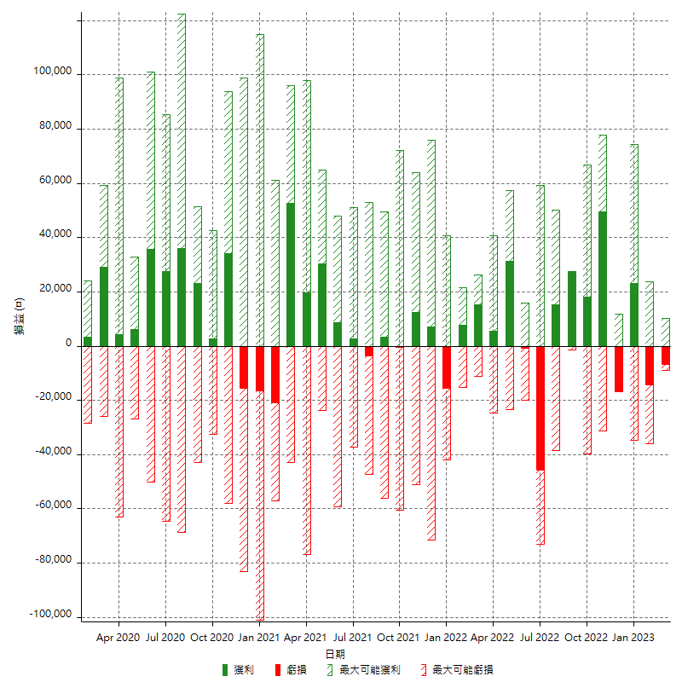

每月獲利和虧損 (%)

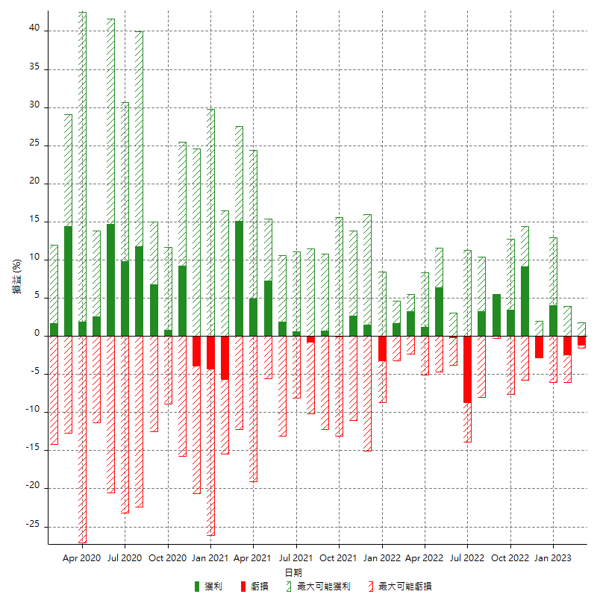

每月累積淨利

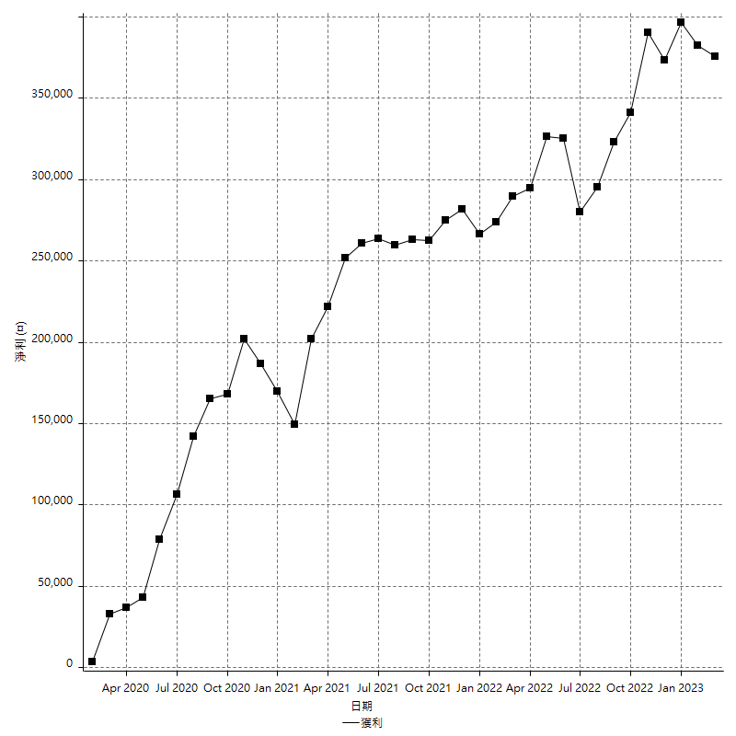

每月平均獲利

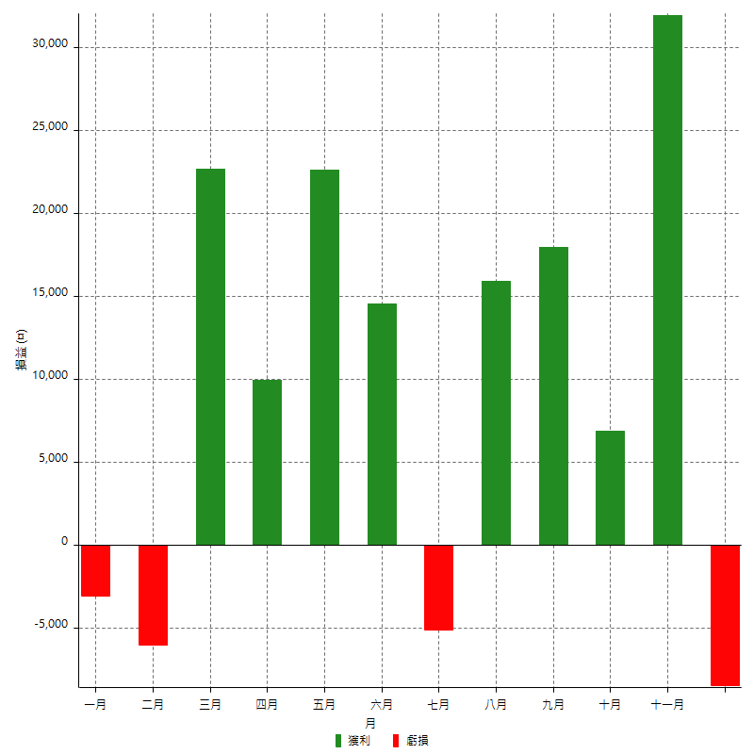

年獲利和虧損

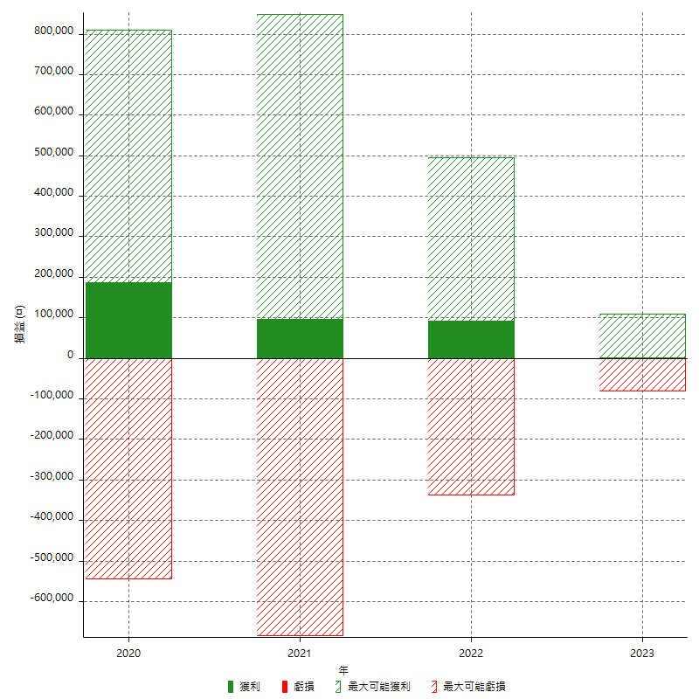

年獲利和虧損 (%)

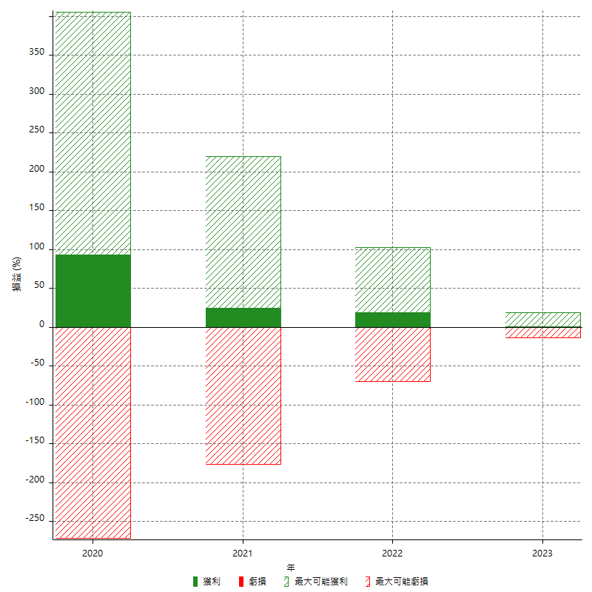

每年累積淨利

